P2 信用评估测试
2.1.1 实体与字段基础检查
测试编号 | 功能编号 | 测试名称 | 操作步骤 | 预期结果 | 通过标准 | 开发状态 | 执行状态
TC-BASE-001 | F1.1, F1.3 | 实体导航检查 | 1. 登录D365 2. 展开左侧导航栏 | 客户资信下可访问： - 客户信用评估 - 客户评分卡 - 客户评分项目 基础数据下可访问： - 定性评分项目枚举值 客户信用评估关联包可访问： - 客户信用标签表 | 导航路径与截图一致，相关实体可正常打开 | 已完成 | 已结束
TC-BASE-002 | F1.1, F1.2 | 客户主数据表字段检查 | 1. 打开客户主数据表（AccountMaster）表单 2. 查看字段列表 | 以下字段存在: - 客户信用评分 - 客户等级 - 信用评估有效状态 - 客户信用外部评级 | 4个字段均存在且可显示 字段存在，但是没有加到表单（uat环境） | 已完成 | 未开始
TC-BASE-003 | F2.1.1, F2.1.2 | 选项集值检查 | 1. 导航到"基础数据"→"客户评分项目"，打开记录 2. 查看数据类型选项集 | 选项集值: 0=定量, 1=定性 | 选项集值与数据字典一致 | 已完成 | 已结束
TC-BASE-004 | F2.2.1 | 评分卡配置检查 | 1. 导航到"基础数据"→"客户评分卡" 2. 筛选SA级老客户 | SA级老客户评分项目配置完整（如7个评分项目），所有分档区间不重叠、定性值不重复，总分=100 | 配置完整，总分=100 目前不等于100，示例SA级老客户、定量总分176分，定性41分 | 已完成 | 未开始
TC-BASE-005 | F3.1.1, F3.6.1 | 评估记录表单检查 | 1. 导航到"额度管理"→"客户信用评估" 2. 点击新建 | 表单字段完整，编码自动生成 | 表单可正常打开，编码自动生成 | 已完成 | 已结束

2.1.2 客户评分项目（固定的基础数据，用户无需新建或修改）
测试编号 | 功能编号 | 测试名称 | 操作步骤 | 预期结果 | 通过标准 | 开发状态 | 执行状态
TC-ITEM-001 | F1.2, F2.1.1 | 表单加载 - 字段只读 | 1. 新建记录，查看评分项目编码字段 | 评分项目编码字段为只读状态 | 只读 | 已完成 | 已结束
TC-ITEM-002 | F2.1.1 | 数据类型变更提示（字段变更时） | 步骤1（定量）: 选择数据类型=定量 → 显示INFO："当前为定量指标，请在评分卡配置表中配置分值范围" 步骤2（定性）: 选择数据类型=定性 → 显示INFO："当前为定性指标，请在枚举值表中配置选项值" | 各步骤预期如上 | 全部通过 | 已完成 | 未开始
TC-ITEM-003 | F2.1.1 | 保存前校验 - 必填字段 | 步骤1（缺失）: 必填字段留空，点击保存 → 弹出alert阻断保存 步骤2（完整）: 填写所有必填字段，点击保存 → 保存成功 | 步骤1阻断；步骤2成功 | 全部通过 | 已完成 | 未开始
TC-ITEM-004 | F2.1.1 | 新建时 - 评分项目编码格式校验 | 步骤1（通过）: 评分项目编码="ExternalRating" → 创建成功 步骤2（失败-含特殊字符）: 评分项目编码="External-Rating" → 创建失败，报错"必须以字母开头，只能包含英文字母和数字" 步骤3（失败-数字开头）: 评分项目编码="123Rating" → 创建失败，报错"格式不正确..." | 各步骤预期如上 | 全部通过 | 已完成 | 未开始
TC-ITEM-005 | F2.1.1 | 新建时 - 评分项目编码唯一性校验 | 1. 创建新记录，评分项目编码="ExternalRating"（已存在） | 创建失败，报错："评分项目编码 'ExternalRating' 已存在，不能重复" | 失败 | 已完成 | 未开始
TC-ITEM-006 | F2.1.1 | 新建时 - 数据类型值范围校验 | 1. 创建记录，数据类型=3（非法值） | 创建失败，报错："数据类型只能是 1-定量 或 2-定性" | 失败 | 已完成 | 未开始
TC-ITEM-007 | F2.1.1 | 更新时 - 评分项目编码不允许修改 | 1. 通过后台更新记录，修改评分项目编码 | 如果页面规则生效，字段只读无法修改；如果绕过页面校验，由系统校验唯一性 | 只读 | 已完成 | 未开始
TC-ITEM-008 | F2.1.1 | 新建时 - 必填字段校验 | 1. 创建记录，评分项目名称="" | 创建失败，报错："评分项目名称不能为空" | 失败 | 已完成 | 未开始
TC-ITEM-009 | F2.1.1, F2.2.1 | 评分项目与评分卡配置联动 | 1. 导航到"基础数据"→"客户评分卡"，选择评分项目="ExternalRating" | 自动带出：评分项目名称、数据类型=定量、分类=客户实力 | 联动正确 | 已完成 | 未开始
TC-ITEM-010 | F2.1.1, F2.1.2 | 评分项目与枚举值表联动 | 步骤1（定性项目）: 导航到"基础数据"→"定性评分项目枚举值"，选择评分项目="CountryRisk"，添加枚举值L=低 → 创建成功 步骤2（定量项目）: 选择评分项目="ExternalRating" → 页面提示"该评分项目为定量指标，不需要配置枚举值"；系统创建失败 | 步骤1成功；步骤2失败 | 全部通过 | 已完成 | 未开始

2.1.2 定性评分项目与枚举值（固定的基础数据，用户无需新建或修改）
测试编号 | 功能编号 | 测试名称 | 操作步骤 | 预期结果 | 通过标准 | 开发状态 | 执行状态
TC-ENUM-001 | F1.2, F2.1.2 | 表单加载 - 字段只读 | 1. 新建记录，查看评分项目编码和选择项编码字段 | 评分项目编码为只读；新建时选择项编码可编辑，编辑时只读 | 只读 | 已完成 | 未开始
TC-ENUM-002 | F2.1.2 | 评分项目变更校验（字段变更时） | 步骤1（定性项目通过）: 选择评分项目="CountryRisk" → 显示INFO："当前为定性项目：国别风险，请配置枚举值" 步骤2（定量项目失败）: 选择评分项目="ExternalRating" → 弹出alert："该评分项目为定量指标，不需要配置枚举值"，评分项目编码清空 | 步骤1显示INFO；步骤2弹出alert并清空 | 全部通过 | 已完成 | 未开始
TC-ENUM-003 | F2.1.2 | 保存前校验 - 必填字段 | 步骤1（必填缺失）: 必填字段留空，点击保存 → 弹出alert阻断保存 步骤2（空字符串）: 选择项编码=""，点击保存 → 弹出alert："选择项编码不能为空字符串" | 各步骤预期如上 | 全部通过 | 已完成 | 未开始
TC-ENUM-004 | F2.1.2 | 新建时 - 项目类型校验 | 步骤1（定性通过）: 评分项目编码="CountryRisk", 选择项编码="L" → 创建成功 步骤2（定量失败）: 评分项目编码="ExternalRating", 选择项编码="L" → 创建失败，报错"评分项目 'ExternalRating' 为定量指标，不能配置枚举值" | 步骤1成功；步骤2失败 | 全部通过 | 已完成 | 未开始
TC-ENUM-005 | F2.1.2 | 新建时 - 选择项编码唯一性校验 | 步骤1（通过）: 创建 "CountryRisk"+"M" → 创建成功 步骤2（失败）: 创建 "CountryRisk"+"L"（已存在） → 创建失败，报错"评分项目 'CountryRisk' 下已存在选择项编码 'L'" | 步骤1成功；步骤2失败 | 全部通过 | 已完成 | 未开始
TC-ENUM-006 | F2.1.2 | 更新时 - 选择项编码不允许修改 | 1. 通过后台更新记录，修改选择项编码="M" | 如果页面规则生效，字段只读无法修改 | 只读 | 已完成 | 未开始
TC-ENUM-007 | F2.1.2 | 新建时 - 必填字段校验 | 1. 创建记录，选择项目名称="" | 创建失败，报错："选择项目名称不能为空" | 失败 | 已完成 | 未开始
TC-ENUM-008 | F1.3, F2.1.2 | 国别风险枚举值 | 1. 导入枚举值：L=低, M=中, H=高, O=缺失 | 4条记录创建成功 | 成功 | 已完成 | 未开始
TC-ENUM-009 | F1.3, F2.1.2 | 行业风险枚举值 | 1. 导入枚举值：L=低, M=中, H=高, O=缺失 | 4条记录创建成功 | 成功 | 已完成 | 未开始
TC-ENUM-010 | F1.3, F2.1.2 | 行业属性枚举值 | 1. 导入枚举值：1-6, O=缺失 | 7条记录创建成功 | 成功 | 已完成 | 未开始
TC-ENUM-011 | F1.3, F2.1.2 | 客户评级枚举值 | 1. 导入枚举值：S=S级, A=A级, SH=S级控股参股公司 | 3条记录创建成功 | 成功 | 已完成 | 未开始
TC-ENUM-012 | F1.3, F2.1.2 | 经销商分级枚举值 | 1. 导入枚举值：1=钻石, 2=铂金, 3=白银, 4=认证, 5=意向 | 5条记录创建成功 | 成功 | 已完成 | 未开始

2.1.3 评分卡配置（固定的基础数据，用户无需新建或修改）
测试编号 | 功能编号 | 测试名称 | 操作步骤 | 预期结果 | 通过标准 | 开发状态 | 执行状态
TC-SCCFG-001 | F2.2.1 | 新建记录-编码自动生成 | 1. 导航到"基础数据"→"客户评分卡"，点击"新建" 2. 不填写评分分档编码，选择评分卡类型和评分项目编码，填写赋分 3. 点击"保存" | 保存成功，编码自动填充为SC+YYYYMMDD+4位序列号（如SC202506040001），编码字段只读 | 编码正确 | 已完成 | 未开始
TC-SCCFG-002 | F2.1.1, F2.2.1 | 选择评分项目-自动带出 | 1. 新建记录，评分项目编码选择"ExternalRating" | 自动带出：评分项目名称="外部评级"，数据类型="定性"，评分项目分类="客户实力" | 带出正确 | 已完成 | 未开始
TC-SCCFG-003 | F2.2.1 | 数据类型字段显隐控制 | 步骤1（定量）: 选择定量项目（如"注册资本"）→ 定量最小值/最大值可见，定性项目值隐藏 步骤2（定性）: 选择定性项目（如"外部评级"）→ 定性项目值下拉可见，定量最小值/最大值隐藏 | 各步骤显隐正确 | 全部通过 | 已完成 | 未开始
TC-SCCFG-004 | F2.1.2, F2.2.1 | 定性-下拉选项过滤 | 1. 选择定性评分项目A，打开"定性项目值"下拉并记录选项 2. 切换评分项目B，再次打开下拉 | 步骤1只显示项目A的枚举值；步骤2更新为项目B的枚举值；不包含其他项目枚举值 | 过滤正确 | 已完成 | 未开始
TC-SCCFG-005 | F2.2.1 | 定量-数值校验 | 步骤1（最大值<最小值）: 最小值=100，最大值=50，点击保存 → 弹出提示"定量最大值必须大于最小值"，保存失败 步骤2（负数允许）: 最小值=-10，点击保存 → 保存成功（定量最小值已允许负数） | 各步骤校验正确 | 全部通过 | 已完成 | 未开始
TC-SCCFG-006 | F1.2, F2.2.1 | 字段只读校验 | 1. 打开已保存的评分卡配置记录，尝试编辑评分分档编码、评分项目名称、数据类型、评分项目分类 | 所有字段显示为灰色（只读状态），无法编辑 | 只读 | 已完成 | 未开始
TC-SCCFG-007 | F2.2.1 | 完整新建流程-定性 | 1. 新建，选择评分卡类型="SA级老客户"，评分项目="ExternalRating" 2. 确认名称/类型/分类自动带出，赋分=20 3. 数据类型显示"定性"，定性项目值选择"A级" 4. 点击保存 | 保存成功，编码自动生成，所有字段值正确，表单切换只读模式 | 流程通过 | 已完成 | 未开始
TC-SCCFG-008 | F2.2.1 | 完整新建流程-定量 | 1. 新建，选择评分卡类型="SA级老客户"，评分项目="注册资本" 2. 确认名称/类型/分类自动带出，赋分=15 3. 数据类型显示"定量"，最小值=1000，最大值=5000 4. 点击保存 | 保存成功，编码自动生成，所有字段值正确，表单切换只读模式 | 流程通过 | 已完成 | 未开始
TC-SCCFG-009 | F2.2.1 | 赋分允许负数 | 1. 新建评分卡分档，赋分=-5，保存 | 保存成功 | 负数赋分允许 | 已完成 | 未开始
TC-CARD-001 | F1.2, F2.2.1 | 表单加载 - 字段只读 | 1. 新建记录，查看编码字段和带出字段 | 评分分档编码为只读；评分项目名称、数据类型、评分项目分类均为只读 | 只读 | 已完成 | 未开始
TC-CARD-002 | F2.2.1 | 评分项目变更 - 自动带出与清空 | 步骤1（选择项目）: 选择评分项目（查找字段）="国别风险" → 自动带出：评分项目编码="CountryRisk"，评分项目名称="国别风险"，数据类型=定性，评分项目分类=宏观市场 步骤2（清空项目）: 清空评分项目（查找字段）→ 带出字段（编码、名称、数据类型、分类）清空 | 步骤1带出正确；步骤2清空正确 | 全部通过 | 已完成 | 未开始
TC-CARD-003 | F2.2.1 | 数据类型字段显隐控制 | 步骤1（定量）: 选择定量评分项目（如"净资产"）→ 数据类型自动带出"定量"，定量最小值/最大值字段可见；定性项目值字段隐藏 步骤2（定性）: 选择定性评分项目 "CountryRisk" → 数据类型自动带出"定性"，定性项目值字段可见（通过查找弹出窗口选择对应枚举值）；定量最小值/最大值字段隐藏 | 各步骤显隐正确 | 全部通过 | 已完成 | 未开始
TC-CARD-004 | F2.2.1 | 数值范围校验（字段变更时） | 步骤1（最小值允许负数）: 输入最小值=-10 → 不阻断，值保留（赋分已允许负数） 步骤2（最小值≥最大值）: 最小值=100，最大值=50 → 弹出alert："定量最小值必须小于最大值"，值被清空 步骤3（最大值≤最小值）: 最小值=50，最大值=50 → 弹出alert："定量最大值必须大于最小值"，值被清空 | 各步骤预期如上 | 全部通过 | 已完成 | 未开始
TC-CARD-005 | F2.2.1 | 保存前校验 - 定量/定性必填 | 步骤1（定量缺范围）: 选择定量项目，不填范围值，点击保存 → 弹出alert阻断保存 步骤2（定性缺选项）: 选择定性项目，不选选项值，点击保存 → 弹出alert阻断保存 | 各步骤阻断保存 | 全部通过 | 已完成 | 未开始
TC-CARD-006 | F2.2.1 | 新建时 - 编码自动生成规则 | 步骤1（自动生成）: 不填写编码，创建记录 → 编码自动生成：SC+YYYYMMDD+0001 步骤2（序列递增）: 创建第二条记录 → 编码=SC202506040002 步骤3（已填不覆盖）: 评分分档编码="SC202506040099" → 编码保持原值不覆盖 步骤4（跨天重置）: 今天创建第一条记录 → 编码=SC202506040001（序列重置） | 各步骤预期如上 | 全部通过 | 已完成 | 未开始
TC-CARD-007 | F2.1.1, F2.2.1 | 评分卡与评分项目关联 | 1. 创建评分卡配置，选择评分项目 | 信息自动带出，配置成功 | 联动正确 | 已完成 | 未开始
TC-CARD-008 | F2.2.1, F4.2.1 | 评分卡与信用分计算 | 1. 触发信用分计算 | 按评分项目命中对应分档权重；缺失/未命中时取该项目所有分档权重的整数平均分 | 计算正确 | 已完成 | 未开始
TC-CARD-009 | F2.2.1, F4.2.1 | 多行定性分档配置 | 1. 对同一 category+ExternalRating 创建 A=20、B=15、C=10 三行定性配置 2. 保存并触发信用分计算 | 三行均保存成功；不同定性复核值命中对应权重 | 多行配置生效 | 已完成 | 未开始
TC-CARD-010 | F2.2.1, F4.2.1 | 多行定量分档配置 | 1. 对同一 category+NetAssets 创建 [0,1M)=5、[1M,10M)=10、[10M,∞)=20 三行定量配置 2. 分别用 0.5M、1M、5M、10M 复核值触发计算 | 0.5M→5; 1M→10; 5M→10; 10M→20（左闭右开） | 区间语义正确 | 已完成 | 未开始
TC-CARD-011 | F4.2.1 | 缺失/未命中取平均分 | 1. ExternalRating 配置 A=20、B=15、C=10 三行 2. 标签复核值为 O（或空）触发计算 | 该项目得分 = Round((20+15+10)/3) = 15 | 平均分计算正确 | 已完成 | 未开始
TC-CARD-012 | F2.2.1 | 定性值重复校验 | 1. 在同一 category+ExternalRating 下已存在 A=20 2. 再创建一行 A=15 保存 | 保存失败，报错"定性值 'A' 已存在，不能重复" | 重复被拦截 | 已完成 | 未开始
TC-CARD-013 | F2.2.1 | 定量区间重叠校验 | 1. 在同一 category+NetAssets 下已存在 [0,100) 2. 再创建 [50,150) 保存 | 保存失败，报错"定量区间 [0,100) 与 [50,150) 重叠" | 重叠被拦截 | 已完成 | 未开始

2.1.4 信用标签（固定的基础数据，用户无需新建或修改）
测试编号 | 功能编号 | 测试名称 | 操作步骤 | 预期结果 | 通过标准 | 开发状态 | 执行状态
TC-TAG-001 | F1.2, F2.3.1 | 表单加载 - 字段只读 | 1. 查看所有字段状态 | 以下字段为只读：信用评估、客户编码、评分项目分类、评分项目、评分项目名称、评分项目说明、数据类型、集成定量/定性指标、集成指标、复核指标、得分值、是否评分、有效状态 | 只读 | 已完成 | 未开始
TC-TAG-002 | F2.3.1 | 数据类型 - 复核字段显隐 | 步骤1（定量）: 查看复核字段 → 复核定量指标可见，复核定性指标隐藏 步骤2（定性）: 查看复核字段 → 复核定性指标可见，复核定量指标隐藏 | 各步骤显隐正确 | 全部通过 | 已完成 | 未开始
TC-TAG-003 | F3.5.1, F3.5.2 | 复核值变更 - 展示更新 | 步骤1（定量值）: 修改复核定量指标为2000000 → 复核指标自动更新为"2000000.00" 步骤2（定性值）: 修改复核定性指标为"M" → 复核指标自动更新为"M" | 各步骤更新正确 | 全部通过 | 已完成 | 未开始
TC-TAG-004 | F3.5.1, F3.5.3 | 评估状态控制 - 复核字段锁定 | 步骤1（人工复核状态）: 状态=人工复核，打开标签表单 → 复核字段可编辑 步骤2（非人工复核状态）: 状态≠人工复核，打开标签表单 → 复核字段只读 | 步骤1可编辑；步骤2只读 | 全部通过 | 已完成 | 未开始
TC-TAG-005 | F2.3.1 | 保存前校验 - 必填字段缺失 | 1. 必填字段留空，点击保存 | 弹出alert："以下字段不能为空：信用评估、客户编码、评分项目"，保存被阻断 | 阻断保存 | 已完成 | 未开始
TC-TAG-006 | F2.3.1, F3.4.2, F4.5.1 | 创建后 - 初始化与带出 | 步骤1（带出评分项目信息）: 创建标签记录，选择评分项目字段="外部评级" → 记录创建后，评分项目名称="外部评级"，数据类型=定量，评分项目分类=客户实力，评分项目代码="ExternalRating" 步骤2（复制集成值到复核值-定量）: 创建记录 → 创建后：复核定量指标=5000000，集成指标="5000000.00"，复核指标="5000000.00" 步骤3（复制集成值到复核值-定性）: 创建记录 → 创建后：复核定性指标="L"，集成指标="L"，复核指标="L" 步骤4（初始化默认状态）: 创建记录 → 创建后：有效状态=是，是否评分=否 步骤5（无集成值处理）: 仅填写必填字段创建记录 → 创建成功，复核字段为空，有效状态=是，是否评分=否 | 各步骤预期如上 | 全部通过 | 已完成 | 未开始
TC-TAG-007 | F2.3.1, F3.1.1 | 标签与评估记录关联 | 1. 创建标签记录，选择信用评估字段="SCO202506040001" | 创建成功，系统能正确查询到关联的评估记录状态 | 关联正确 | 已完成 | 未开始
TC-TAG-008 | F2.1.1, F2.3.1 | 标签与评分项目关联 | 1. 创建标签记录，选择评分项目字段="资产负债率" | 系统自动带出评分项目信息（评分项目代码="DebtRatio"） | 联动正确 | 已完成 | 未开始
TC-TAG-009 | F5.2.1, F5.3.1, F6.3, F6.4 | 数据集成流程 - 集成值写入 | 1. Coface数据集成写入指标值到集成定量指标 | 标签记录更新，集成值字段有值 | 写入正确 | 已完成 | 未开始
TC-TAG-010 | F3.5.1, F3.5.2 | 人工复核流程 - 复核值编辑 | 1. 人工修改复核值 | 复核值更新，复核指标同步更新 | 同步正确 | 已完成 | 未开始
TC-TAG-011 | F4.2.1, F4.5.1 | 信用分计算 - 得分值更新 | 1. 触发信用分计算 | 标签记录得分值更新为计算得分，是否评分=true | 计算正确 | 已完成 | 未开始

2.2.1 评估记录新建与字段
测试编号 | 功能编号 | 测试名称 | 操作步骤 | 预期结果 | 通过标准 | 开发状态 | 执行状态
TC-EVCF-001 | F3.1.1 | 新建记录-编码自动生成 | 1. 导航到"客户资信"→"客户信用评估"，点击"新建" 2. 不填编码，选择客户，填写其他必填字段，保存 | 保存成功，信用评估编码自动填充为SCO+YYYYMMDD+4位序列号，编码字段只读 | 编码正确 | 已完成 | 已结束
TC-EVCF-002 | F3.1.1 | 新建记录-默认值自动填充 | 1. 点击"新建"，观察字段默认值 | 申请人=当前登录用户名，发起评估日期=今天，评估状态=发起，有效状态=否 | 默认值正确 | 已完成 | 已结束
TC-EVCF-006 | F1.2, F3.1.1, F3.1.2 | 字段只读校验 | 1. 打开已保存的记录，尝试编辑信用评估编码、客户名称、英文名称、国家编码、科法斯ID、申请人、信用评分（红色标记的字段未设只读，右上角标题栏里） | 所有字段显示为灰色（只读状态），无法编辑 | 只读 | 已完成 | 未开始
TC-EVCF-007 | F1.2, F3.1.1 | 接口回填字段只读 | 1. 打开已保存的记录，尝试编辑URBA订单ID/状态、Report订单ID/状态、接口状态/消息、BPP状态/审批人/ID、审批完成日期 | 所有接口回填字段显示为灰色（只读状态） | 只读 | 已完成 | 已结束
TC-EVCF-009 | F3.1.1 | 完整新建流程 | 1. 点击"新建"，确认默认值已填充（申请人、日期、状态） 2. 选择客户编码，确认客户信息自动带出 3. 填写备注（可选），点击"保存" | 保存成功，编码自动生成（SCO前缀），所有字段值正确，表单切换只读模式 | 流程通过 | 已完成 | 已结束
TC-EVAL-001 | F3.1.1 | 新建 - 默认值设置 | 1. 打开新建表单 | 申请人=当前用户，发起评估日期=今天，评估状态=发起，有效状态=否 | 默认值正确 | 已完成 | 已结束
TC-EVAL-002 | F1.2, F3.1.1, F3.1.2 | 字段只读校验 | 步骤1（编码和带出字段）: 查看编码、客户名称、英文名称、国家编码、Coface ID、信用分、申请人等字段 → 均为只读 步骤2（系统自动回填字段）: 查看URBA订单ID/状态、Report订单ID/状态、发布ID、接口返回信息、BPP相关字段 → 均为只读 | 全部字段只读 | 全部通过 | 已完成 | 已结束
TC-EVAL-006 | F3.1.1 | 新建时 - 编码自动生成规则 | 步骤1（自动生成）: 不填写编码，创建记录 → 编码自动生成：SCO+YYYYMMDD+0001 步骤2（序列递增）: 创建第二条记录 → 编码=SCO202506040002 步骤3（已填不覆盖）: 信用评估编码="SCO202506040099" → 编码保持原值不覆盖 | 各步骤预期如上 测试问题： 新建时，允许手动填写“信用评估编码”，如果手填的和现有已存在的记录编号重复，没有唯一性校验（如果没有这个需求可忽略此项） | 全部通过 | 已完成 | 未开始

2.2.2 客户选择与 Coface 关联
测试编号 | 功能编号 | 测试名称 | 操作步骤 | 预期结果 | 通过标准 | 开发状态 | 执行状态
TC-EVCF-003 | F3.1.1, F3.3.1, F3.3.2 | 选择客户-自动带出与Coface ID场景 | 步骤1（未维护Coface ID）: 选择未维护Coface ID的客户 → 带出客户名称/英文名称/国家编码，Coface ID为空，显示黄色警告"未关联科法斯客户..." 步骤2（已维护Coface ID）: 为客户维护Coface ID后重新选择 → 正常带出Coface ID，无警告 | 步骤1警告+空Coface ID；步骤2正常带出 | 全部通过 | 已完成 | 已结束
TC-EVCF-004 | F3.1.1, F3.3.1 | 客户信息缺失-提示警告 | 1. 选择缺少英文名称或国家编码的客户 | 表单顶部显示黄色警告："客户英文名称不能为空...；国家编码不能为空"（警告不阻断保存，仅提示） 测试问题：客户英文名称和国家编码为空，不能保存，且弹框提示会弹两次，见I列截图 | 警告正确 | 已完成 | 未开始
TC-EVCF-005 | F3.1.1, F3.3.1 | 保存校验-必填字段 | 步骤1（客户必填）: 不选择客户编码，点击保存 → 弹出"请选择客户编码"，保存失败 步骤2（英文名称/国家编码必填）: 选择缺少英文名称或国家编码的客户，点击保存 → 弹出"客户英文名称和国家编码不能为空..."，保存失败 | 各步骤阻断保存 步骤1、新建客户信用评估，不选择客户，尝试保存，会弹两次窗（请选择客户），见I列截图 步骤2、正确，单元格E90【（警告不阻断保存，仅提示）】描述错误 | 全部通过 | 已完成 | 未开始 | 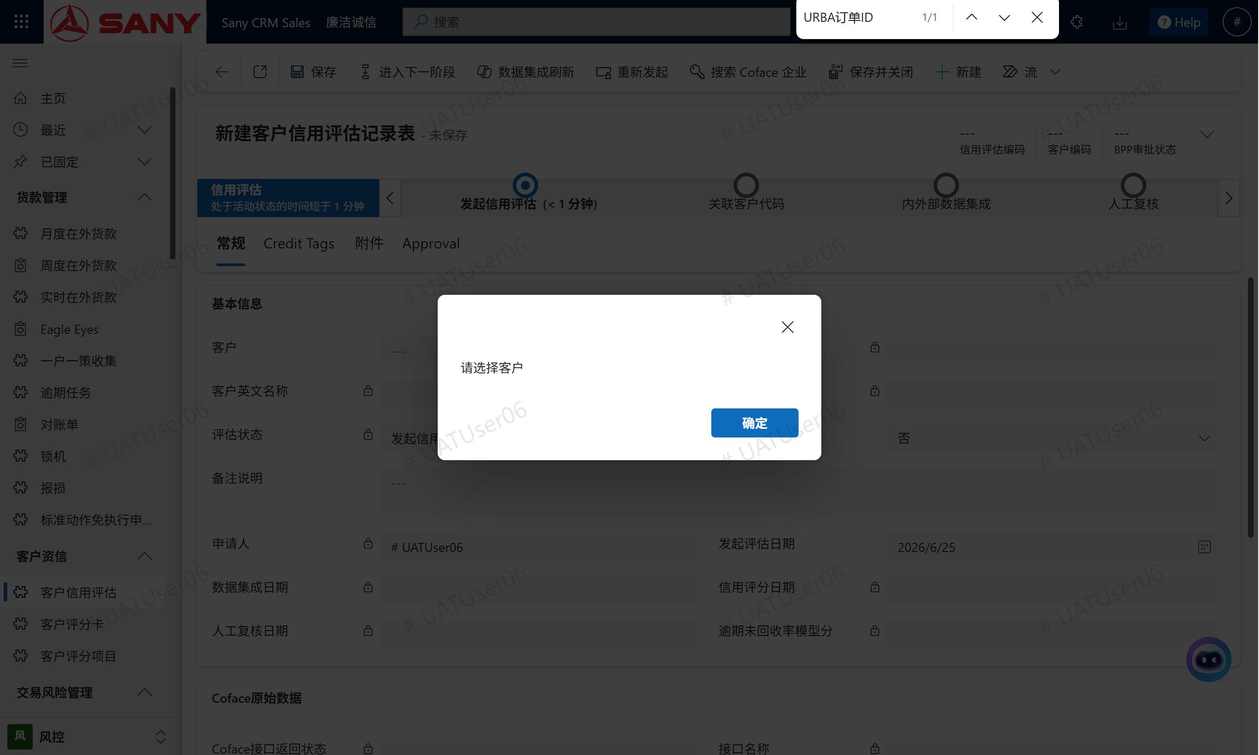
TC-EVAL-003 | F3.1.1, F3.3.1, F3.3.2 | 客户选择 - 自动带出与警告 | 步骤1（正常带出）: 选择客户编码 → 自动带出：客户名称、英文名称、国家编码、Coface ID 步骤2（缺失英文名称）: 选择缺少英文名称的客户 → 显示WARNING："客户英文名称缺失，请先维护客户主数据" 步骤3（缺失国家编码）: 选择缺少国家编码的客户 → 显示WARNING："国家编码缺失" 步骤4（缺失Coface ID）: 选择未关联Coface的客户 → 显示WARNING："未关联科法斯客户，请先执行【关联客户代码】操作" 步骤5（清空客户）: 清空客户编码 → 带出字段全部清空 | 各步骤预期如上 | 全部通过 | 已完成 | 未开始
TC-EVAL-005 | F3.1.1, F3.3.1 | 保存前校验 - 必填字段 | 步骤1（未选客户）: 不选客户编码，点击保存 → 弹出alert："请选择客户编码"，保存被阻断 步骤2（英文名称缺失）: 选择缺少英文名称的客户，点击保存 → 弹出alert："客户英文名称和国家编码不能为空，请先维护客户主数据" 步骤3（国家编码缺失）: 选择缺少国家编码的客户，点击保存 → 弹出相同alert阻断保存 | 各步骤阻断保存 | 全部通过 | 已完成 | 未开始
TC-ACC-002 | F3.3.1, F3.3.2 | Coface ID格式校验（字段变更时） | 步骤1（有效格式）: 在评估记录的客户Coface ID字段输入 "icon#164031501" → 无警告，校验通过 步骤2（无效-无icon前缀）: 输入 "164031501" → 显示WARNING："科法斯客户代码格式应为 icon#数字..." 步骤3（无效-含字母）: 输入 "icon#abc123" → 显示相同WARNING 步骤4（清空）: 清空Coface ID → 警告消失 | 各步骤预期如上 | 全部通过 | 已完成 | 未开始
TC-ACC-004 | F3.3.1 | 保存前校验 - Coface ID | 步骤1（格式错误）: 评估记录中 Coface ID="164031501"，点击保存 → 弹出alert阻断保存 步骤2（格式正确）: 评估记录中 Coface ID="icon#164031501"，点击保存 → 保存成功 | 步骤1阻断；步骤2成功 | 全部通过 | 已完成 | 未开始
TC-ACC-005 | F3.3.1 | 新建时 - Coface ID格式校验 | 步骤1（通过）: 科法斯客户代码（科法斯客户代码）="icon#164031501" → 创建成功 步骤2（失败-无icon前缀）: 科法斯客户代码（科法斯客户代码）="164031501" → 创建失败，报错"格式不正确..." 步骤3（失败-含特殊字符）: 科法斯客户代码（科法斯客户代码）="icon#123-456" → 创建失败，报错"格式不正确..." 步骤4（空值允许）: 科法斯客户代码（科法斯客户代码）为空 → 创建成功 | 各步骤预期如上 | 全部通过 | 已完成 | 未开始
TC-EVAL-008 | F5.2.1, F5.3.1, F6.3, F6.4 | Coface数据集成 - 接口调用 | 步骤1（查询URBA360订单）: 触发订单状态查询 → 返回订单ID和状态，保存到URBA订单ID和URBA状态字段 步骤2（查询Report订单）: 触发订单状态查询 → 返回订单ID和状态，保存到Report订单ID和Report状态字段 步骤3（获取URBA360指标）: 调用获取指标数据 → 返回9个指标数据，保存到标签表 步骤4（获取Report数据）: 调用获取报告，返回数据格式 → 提取注册资本、从业年限 步骤5（获取Report报告）: 调用获取报告，返回报告文件 → 人工读取诉讼债权标的金额 步骤6（接口异常）: 触发异常接口调用 → 错误信息保存到接口消息字段，页面显示错误提示 | 各步骤预期如上 | 全部通过 | 已完成 | 未开始

2.2.3 状态流转与业务推进
测试编号 | 功能编号 | 测试名称 | 操作步骤 | 预期结果 | 通过标准 | 开发状态 | 执行状态
TC-EVCF-008 | F3.2.1, F3.2.2 | 状态流转-字段锁定 | 1. 新建记录（状态=发起），保存后修改状态为关联客户（关联客户） 2. 尝试编辑客户编码 | 客户编码字段变为只读，不可修改 | 锁定正确 | 已完成 | 未开始
TC-EVAL-004 | F3.2.1, F3.2.2 | 状态控制 - 字段锁定规则 | 步骤1（发起状态）: 状态=发起，查看客户编码字段 → 可编辑 步骤2（关联客户后）: 状态=关联客户，查看客户编码字段 → 只读 步骤3（审批通过后）: 状态=审批通过，查看所有字段 → 全部只读 | 各步骤锁定状态正确 | 全部通过 | 已完成 | 未开始
TC-EVAL-007 | F3.2.1, F3.2.2, F5.3.1, F5.3.2 | 业务流程状态流转 | 步骤1（发起→关联客户）: 点击【下一步】 → 状态变为关联客户(关联客户代码) 步骤2（关联客户→数据集成-就绪）: 点击【下一步】，订单就绪 → 状态变为内外部数据集成，触发Coface数据获取 步骤3（关联客户→数据集成-未就绪）: 点击【下一步】，订单未就绪 → 提示"订单未就绪，需等待"，停留在当前状态 步骤4（数据集成→人工复核）: 点击【下一步】 → 状态变为人工复核，标签表复核字段可编辑，逾期未回收率模型分字段可编辑 步骤5（人工复核→信用分计算）: 点击【下一步】 → 状态变为信用分计算，触发评分计算 步骤6（信用分计算→申请审核）: 点击【下一步】 → 状态变为审核申请，发送BPP审批请求 步骤7（申请审核→审批通过）: 接收BPP审批结果通过 → 状态变为审批通过，客户表更新信用分/等级/有效状态 步骤8（申请审核→审批拒绝）: 接收BPP审批结果拒绝 → 状态变为审批未通过，显示拒绝原因，允许修改后重新提交 | 各步骤状态正确 | 全部通过 | 已完成 | 未开始

2.3 客户主数据联动与辅助验证
测试编号 | 功能编号 | 测试名称 | 操作步骤 | 预期结果 | 通过标准 | 开发状态 | 执行状态
TC-ACC-001 | F1.1, F1.2 | 表单加载 - 信用字段只读 | 1. 打开客户主数据表（AccountMaster）表单，查看信用评估相关字段 | 以下字段为只读：客户信用评分、客户等级、信用评估有效状态、客户信用外部评级 | 只读 | 已完成 | 未开始
TC-ACC-003 | F4.4.3 | 信用评估状态提示（页面加载时） | 步骤1（有效）: 打开信用评估有效客户 → 显示SUCCESS："信用评估有效" 步骤2（失效）: 打开已失效客户 → 显示WARNING："信用评估已失效，请重新发起评估" 步骤3（未评估）: 打开未评估客户 → 显示INFO："该客户尚未进行信用评估" | 各步骤预期如上 | 全部通过 | 已完成 | 未开始
TC-ACC-006 | F1.1 | 新建时 - 选项集值校验 | 步骤1（客户等级通过）: 客户等级="A1" → 创建成功 步骤2（客户等级失败）: 客户等级="B1" → 创建失败，报错"有效值为: A0, A1, A2, A3, A4" 步骤3（有效状态失败）: 信用评估有效状态=2（非法值） → 创建失败，报错"有效状态 '2' 不正确..." 步骤4（经销商分级失败）: 经销商分级="6" → 创建失败，报错"经销商分级 '6' 不正确..." | 各步骤预期如上 | 全部通过 | 已完成 | 未开始
TC-ACC-007 | F3.3.1 | 更新时 - 字段修改校验 | 步骤1（Coface ID无效）: 科法斯客户代码="invalid" → 更新失败，报错"格式不正确..." 步骤2（信用评估字段有效）: 客户等级="A0", 信用评估有效状态=是 → 更新成功 | 步骤1失败；步骤2成功 | 全部通过 | 已完成 | 未开始
TC-ACC-008 | F3.1.1 | 评估记录创建时带出客户信息 | 1. 创建评估记录，选择该客户主数据 | 评估记录自动带出：客户名称、英文名称、国家编码、Coface ID | 带出正确 | 已完成 | 未开始
TC-ACC-009 | F4.5.3, F5.3.2 | BPP审批通过后同步客户主数据表 | 1. BPP审批通过，信用分=85，等级=A0 | 客户主数据表（AccountMaster）更新：客户信用评分=85, 客户等级="A0", 信用评估有效状态=是 | 同步正确 | 已完成 | 未开始
TC-ACC-010 | F4.4.3 | 信用评估过期自动失效 | 1. 系统定时检查或手动触发 | 客户主数据表（AccountMaster）更新：信用评估有效状态=否 | 失效正确 | 已完成 | 未开始
TC-ACC-011 | F3.3.3, F6.2 | 504家大客户Coface ID批量导入 | 1. 导入504家大客户的Coface ID | 所有记录科法斯客户代码格式正确，导入成功 | 导入成功 | 已完成 | 未开始

文燕测试问题0627
模块 | 描述 | 提出时间 | 测试状态 | 修复状态 | 问题截图1 | 问题截图2 | 反馈
客户主数据表字段检查 | 客户信用评分、客户等级、信用评估有效状态、客户信用外部评级加到客户主数据表单。 客户主数据表单 credit选项卡里看到了客户信用评分、客户等级和外部评级，但“信用评估有效状态”字段没有看到，视图列能添加，只是表单上没看到 |  | 未开始 | 已完成 |  |  | 这个界面需求调整过，客户主数据最后让用户看就行
客户主数据信用评估状态提示（页面加载时） | 以下提示没有 1、打开信用评估有效客户 → 显示SUCCESS："信用评估有效"——信用评估有效状态为是 2、 打开已失效客户 → 显示WARNING："信用评估已失效，请重新发起评估"——疑问：如何判断为已失效？客户上好像没有信用评估失效日期 3、打开未评估客户 → 显示INFO："该客户尚未进行信用评估"——信用评估有效状态为空 |  | 未开始 | 已完成 |  |  | 客户主数据上有一个信用评估有效状态字段，目前没放出来，过365天后会由一个Job更为失效，测试的时候需要后台模拟过期
客户评分卡配置 | 要求配置完整，总分=100——目前不等于100，示例SA级老客户、定量总分176分，定性41分 |  | 未开始 | 已完成 | 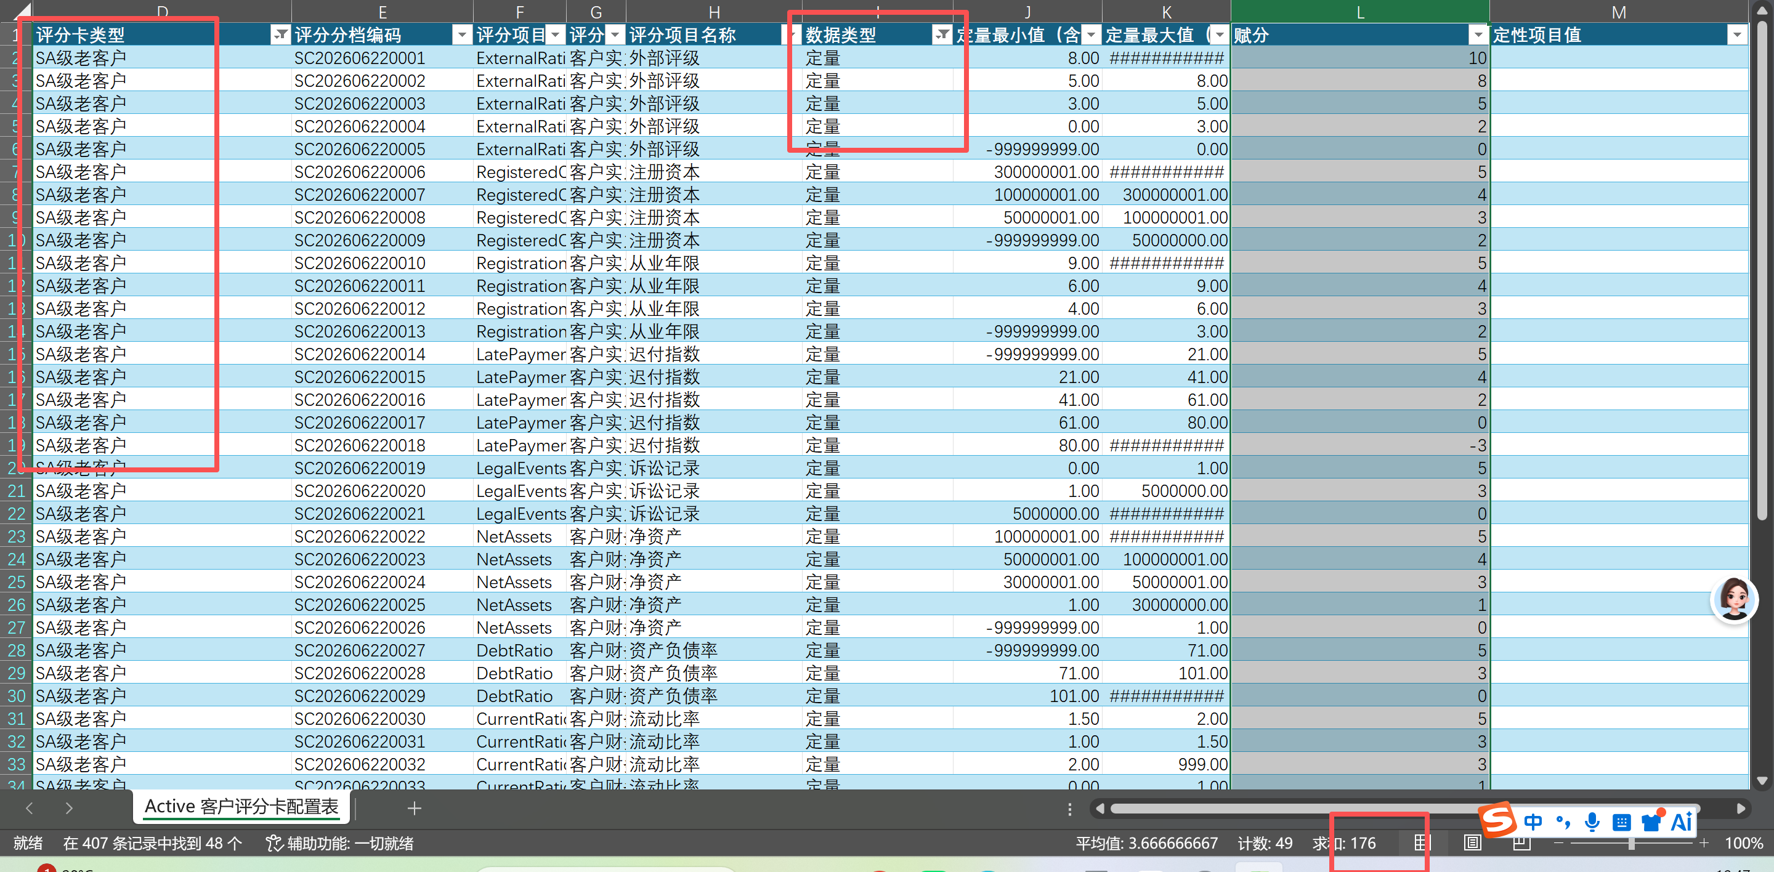 |  | 参考截图里的逻辑解读，非bug |  | 
客户信用评估记录 | 编辑记录，右上角标题栏 信用评估编码、客户编码、审批状态字段未设只读 |  | 未开始 | 已完成 | 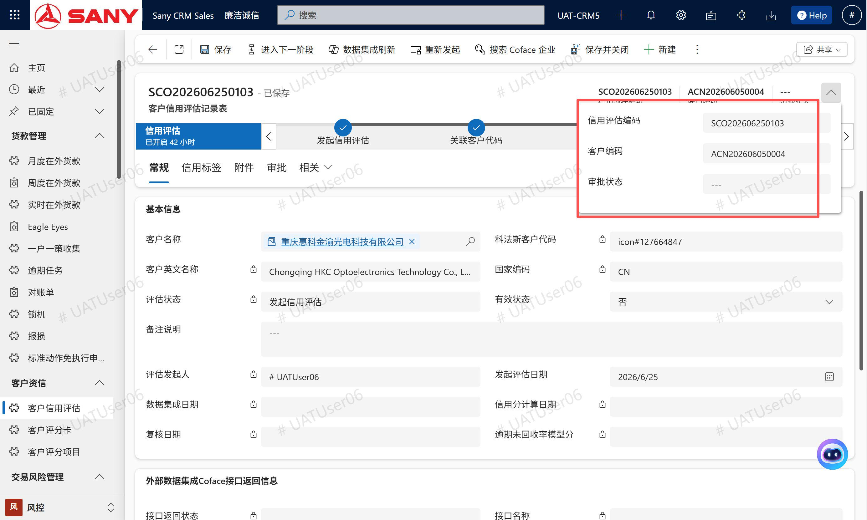 |  | 已设为只读
客户信用评估记录 | 新建时，允许手动填写“信用评估编码”，手填的可以和现有已存在的记录编号重复，没有唯一性校验（如果没有这个需求可忽略此项） |  | 未开始 | 已完成 | 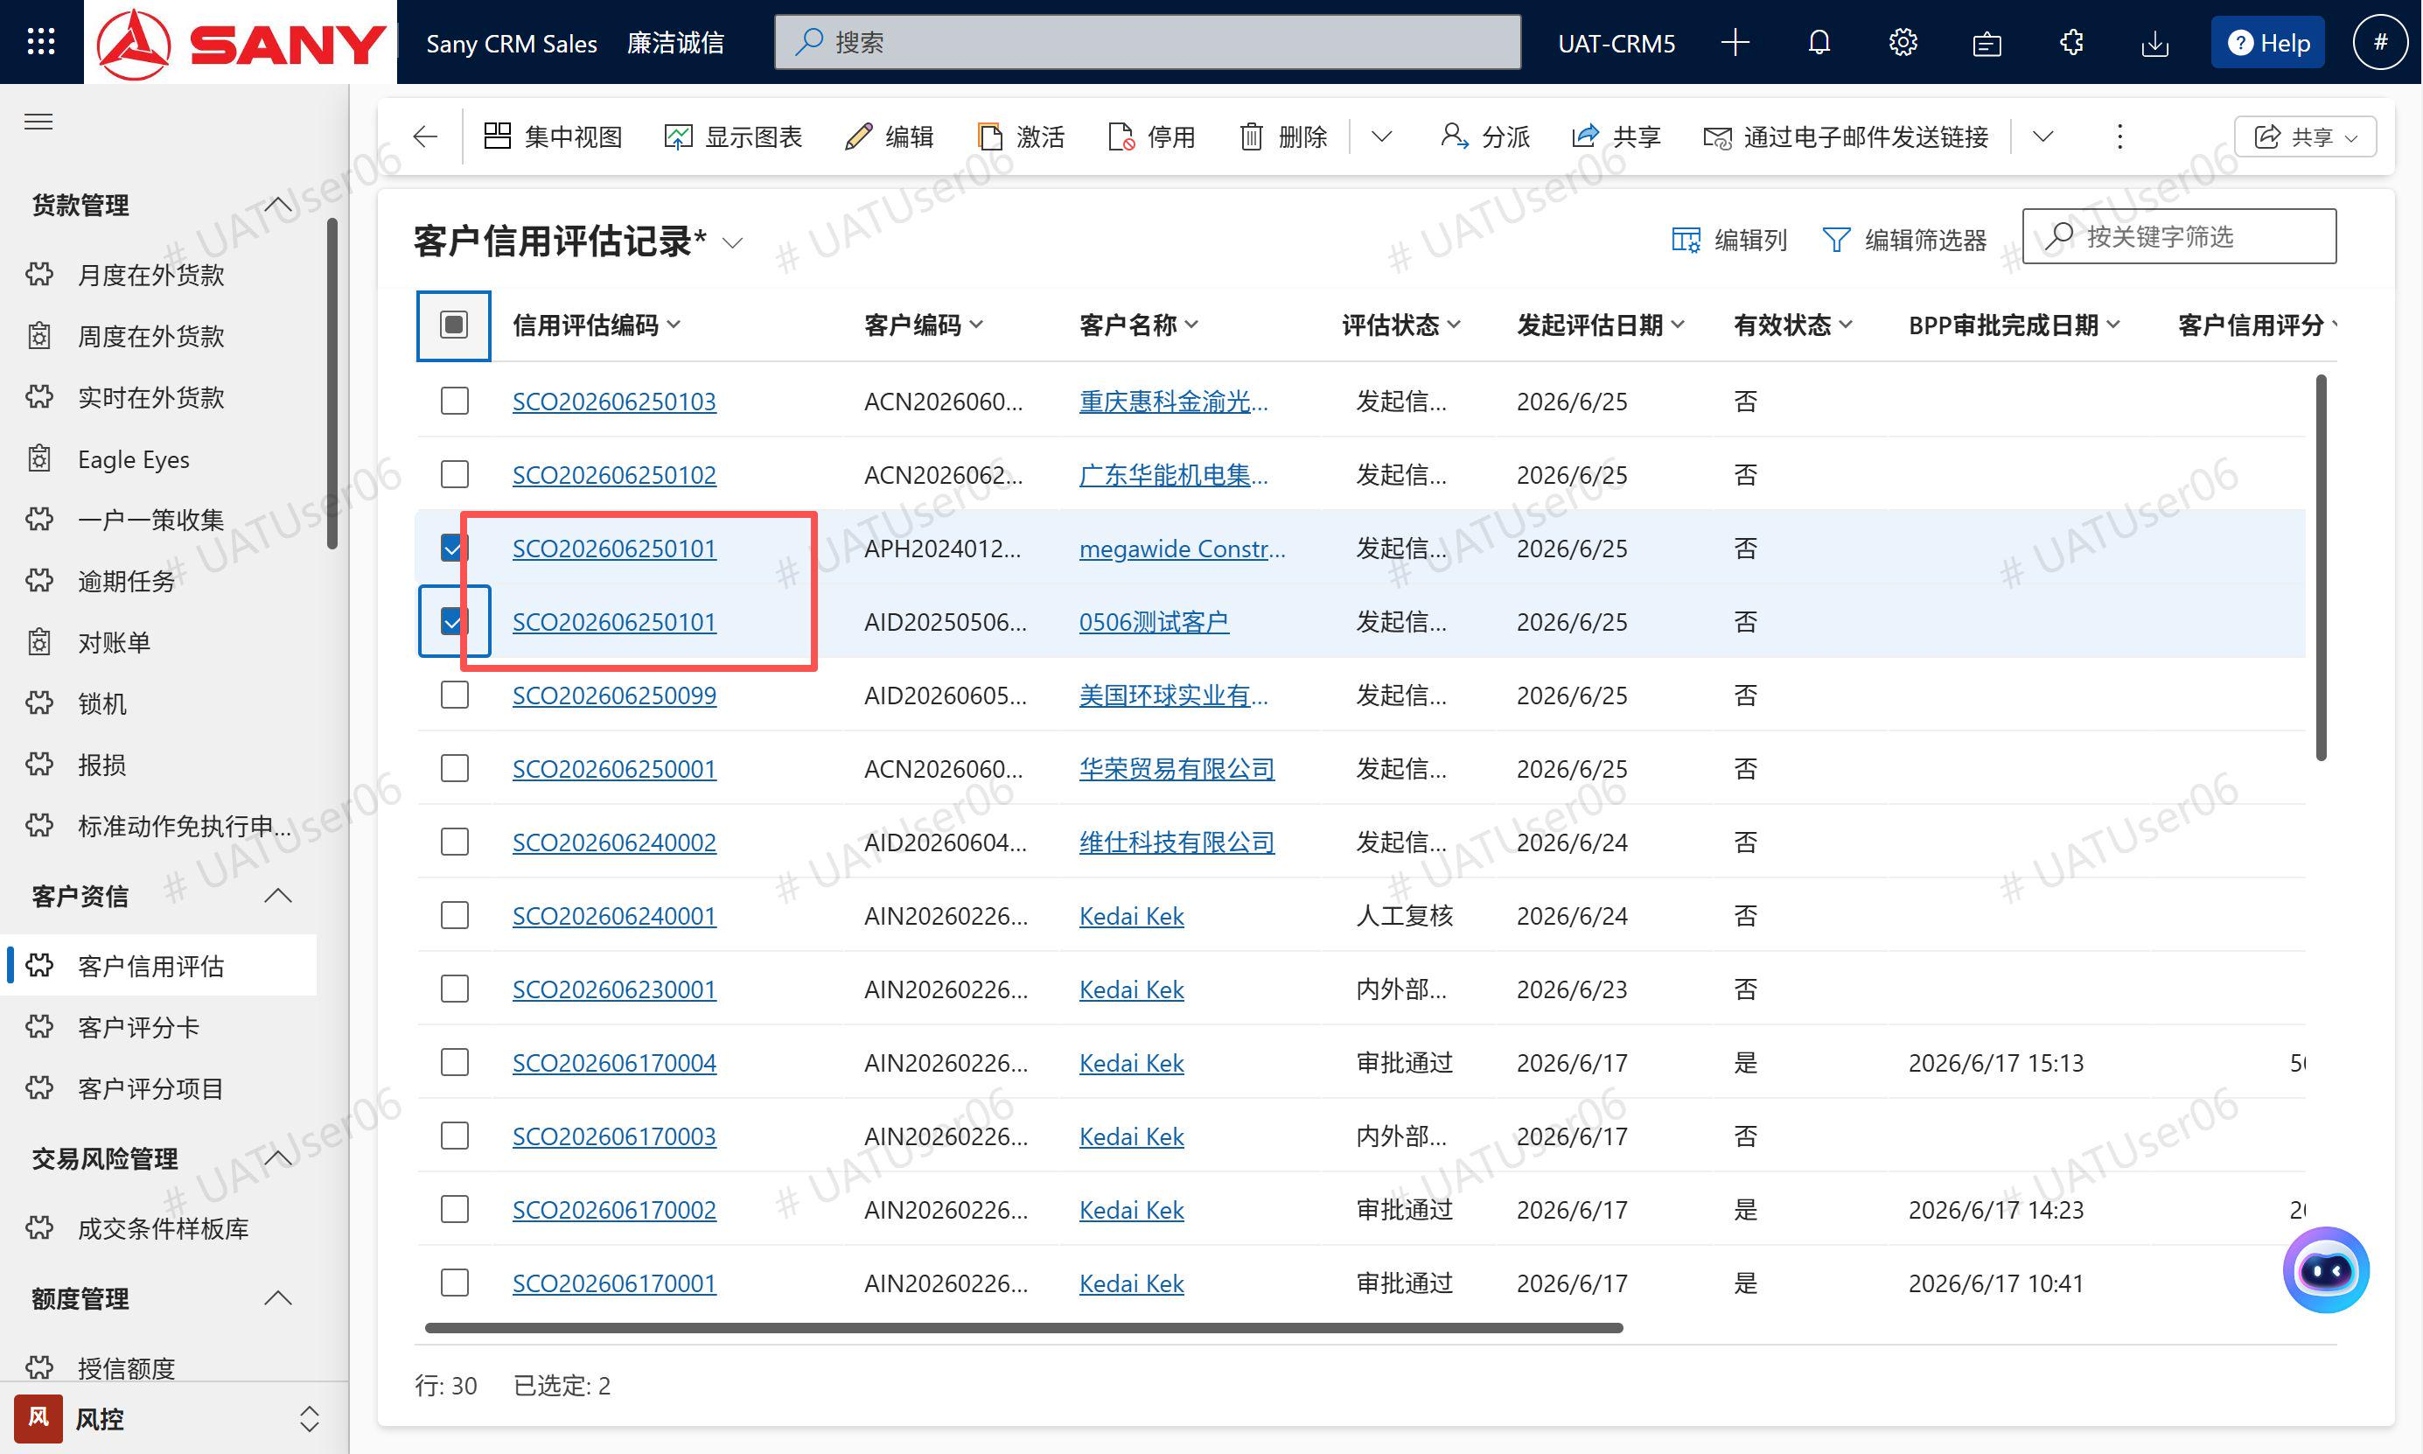 |  | 已设为只读
客户信用评估记录 | 所有提示全部弹框两次，比如“客户英文名称和国家编码不能为空，请先维护客户主数据”，关掉弹框后，还有一个弹框，要关两次 |  | 未开始 | 已完成 | 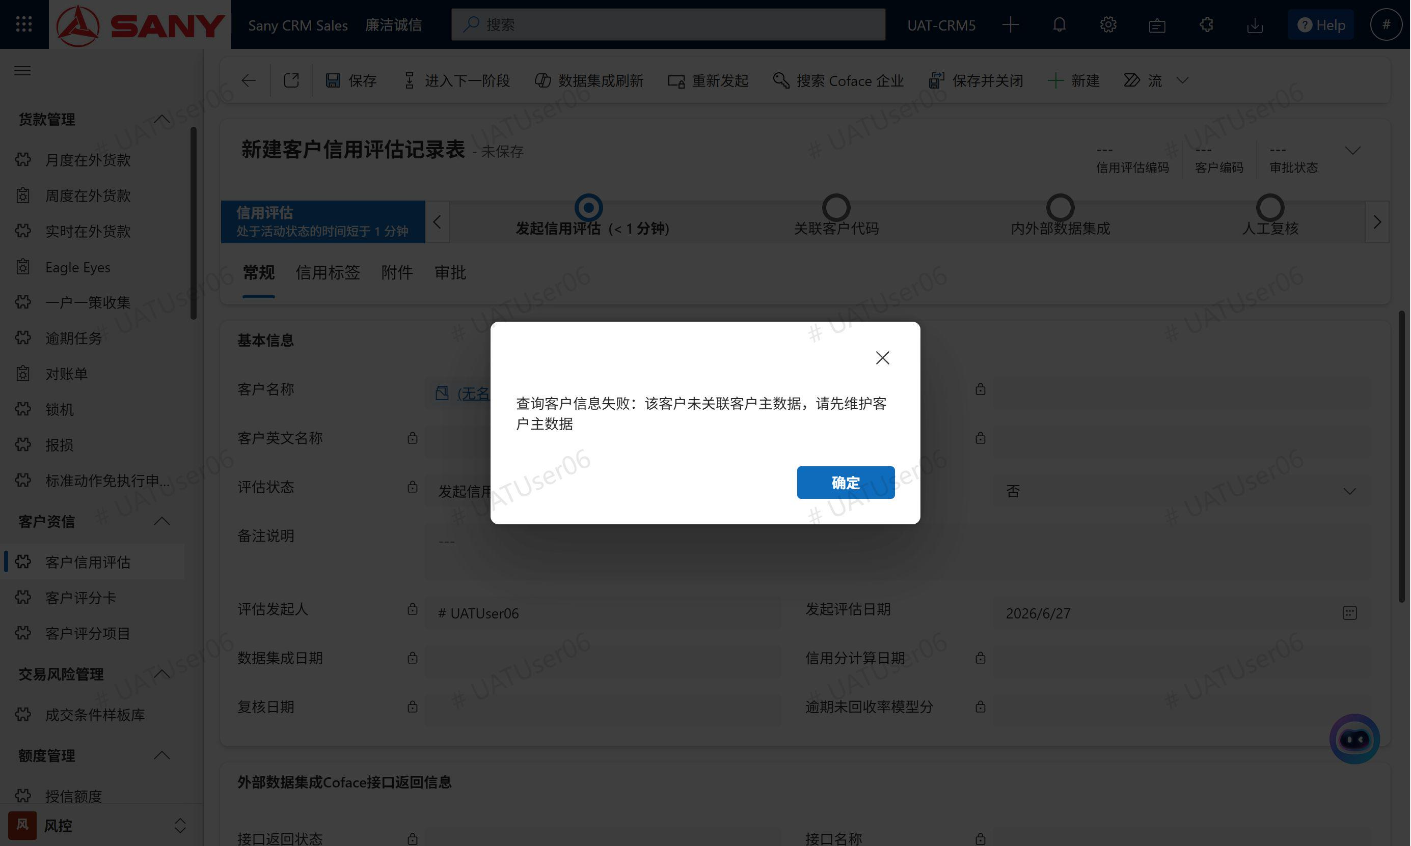 | 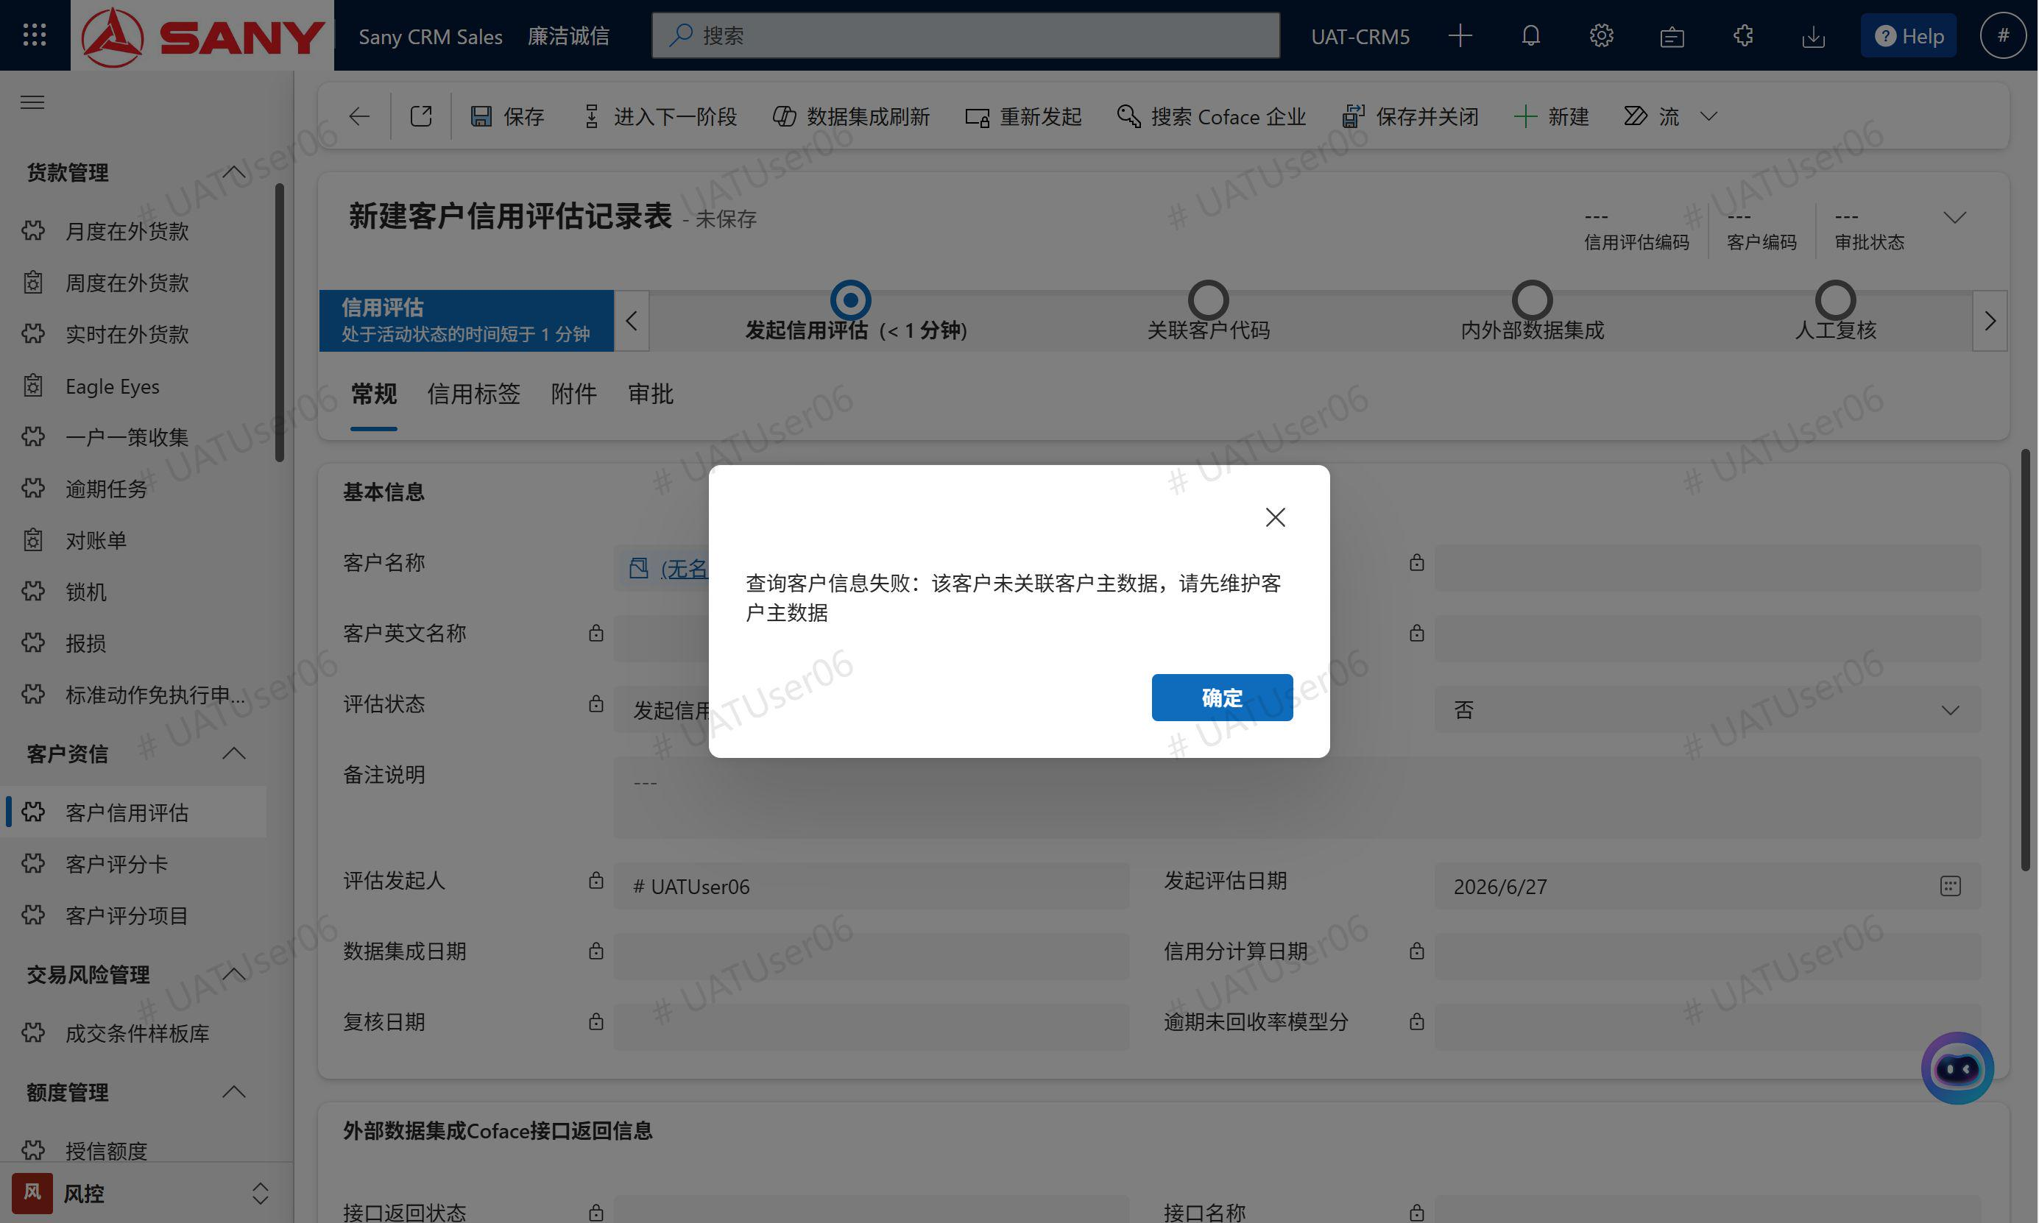 | 已修复
客户信用评估记录 | 选择客户名称lookup后，自动带出客户编码、客户英文名称、国家编码、科法斯客户代码；保存后客户名称字段变为只读——保存后客户名称字段未设只读 |  | 未开始 | 已完成 | 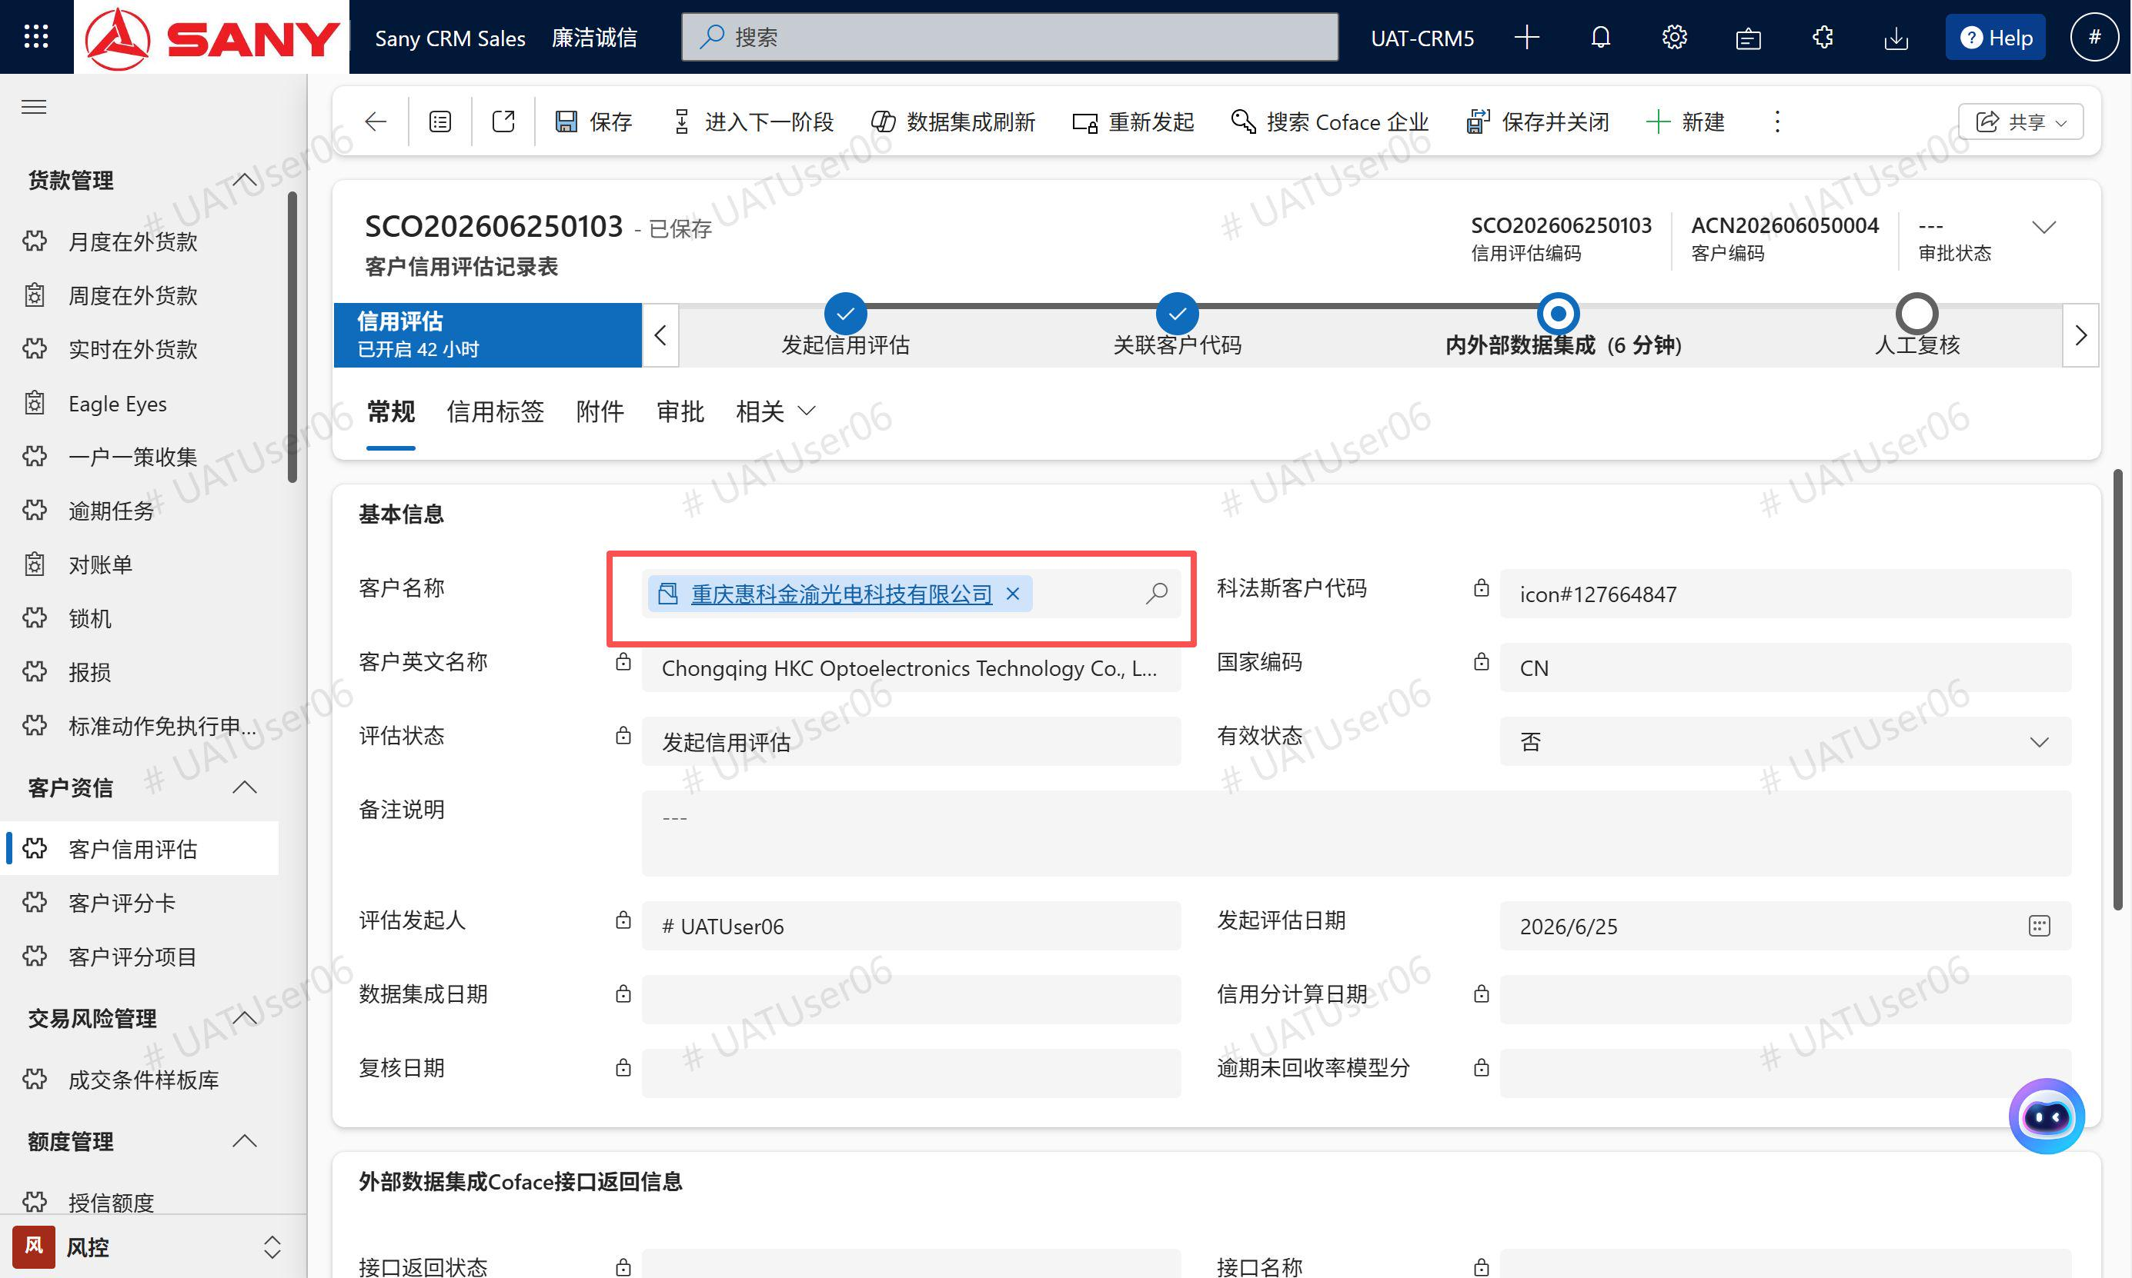 |  | 先放开着，后续看用户反馈吧
客户信用评估记录 | 同一个客户短时间内是否可以创建多条客户信用评估记录？目前看是可以的 客户主数据上的信用分取最近一次评估记录上的 |  | 未开始 | 已完成 | 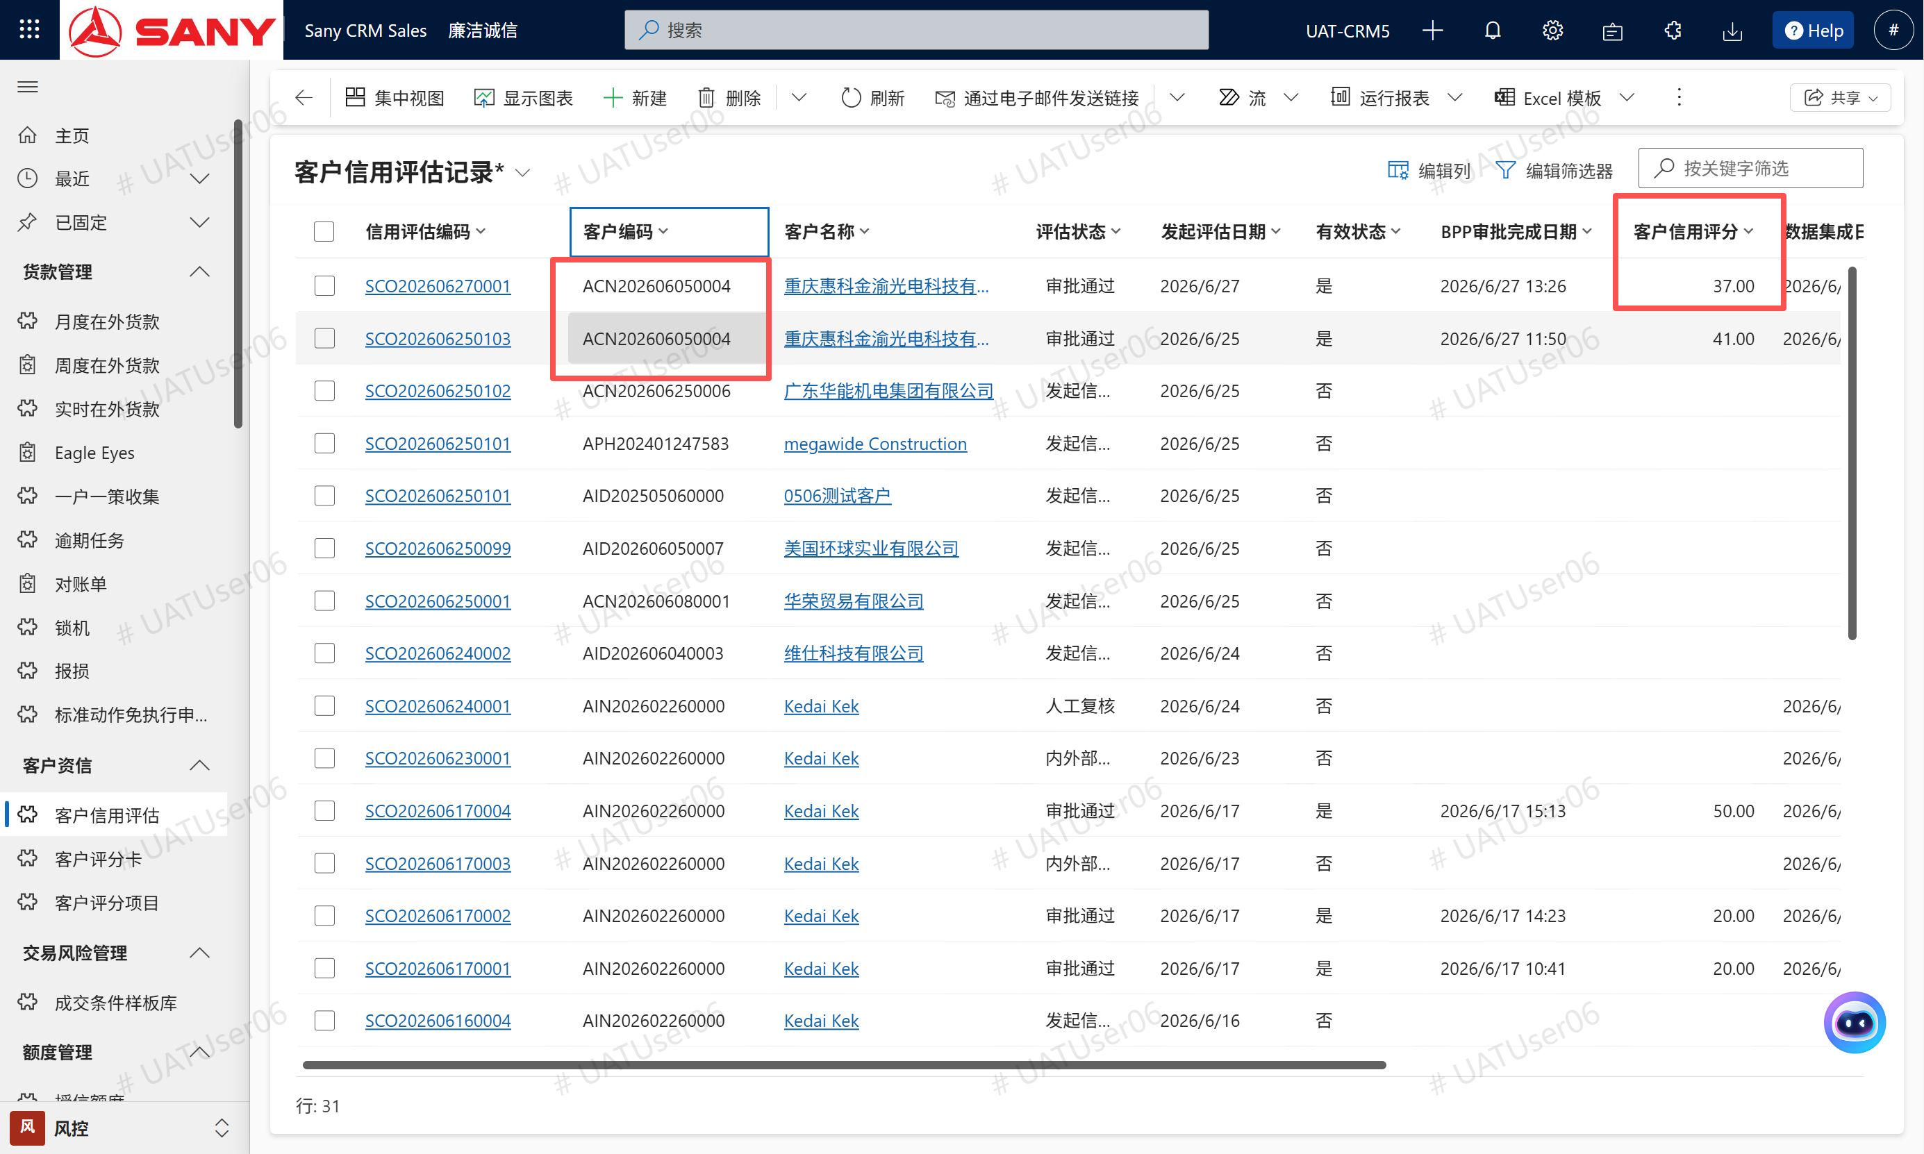 |  | 已修复，如果存在相同【客户】的在途（没有审批结果状态）的评估记录，给出不予保存的阻断流程的警告信息提示”存在有重复客户评估记录，需核查！“
客户信用评估记录 | 业务流程“关联客户代码”阶段，Coface Code字段允许修改，这是正确的吗，这将导致【搜索 Coface 企业】按钮查出来的Coface Code被修改（业务流程阶段中可能得放一些无伤大雅可修改的字段，比如备注等） |  | 未开始 | 已完成 | 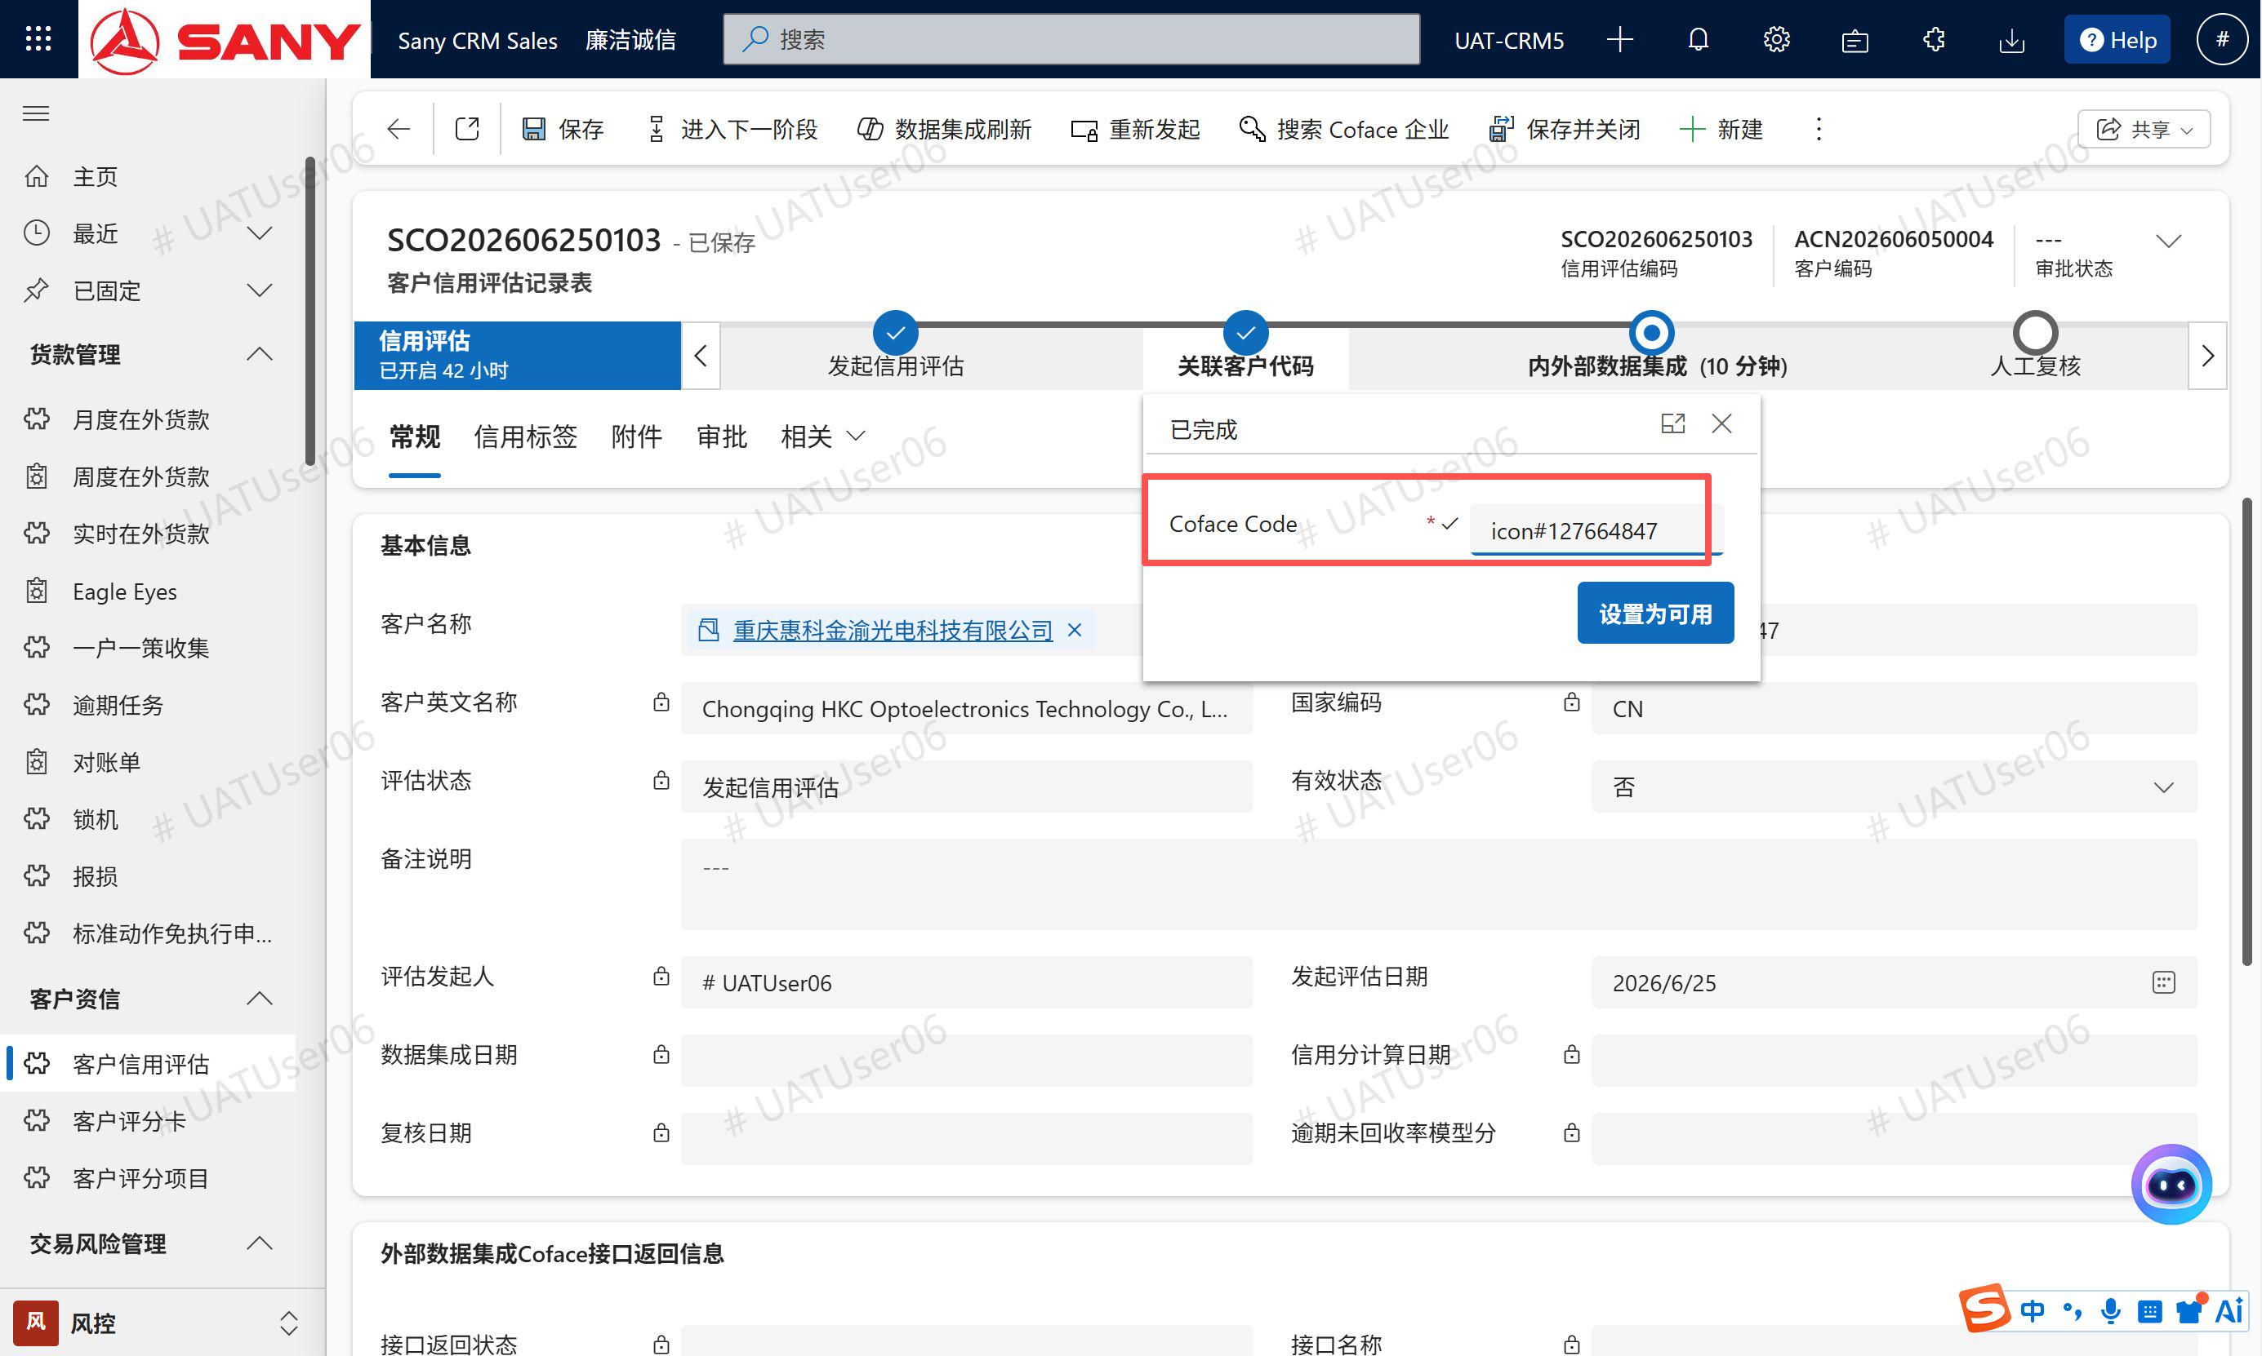 |  | 已设为只读
客户信用评估记录 | 【评估状态】字段未根据业务流程阶段更新，已经到内外部数据集成阶段，评估状态依旧是“发起信用评估” |  | 未开始 | 已完成 | 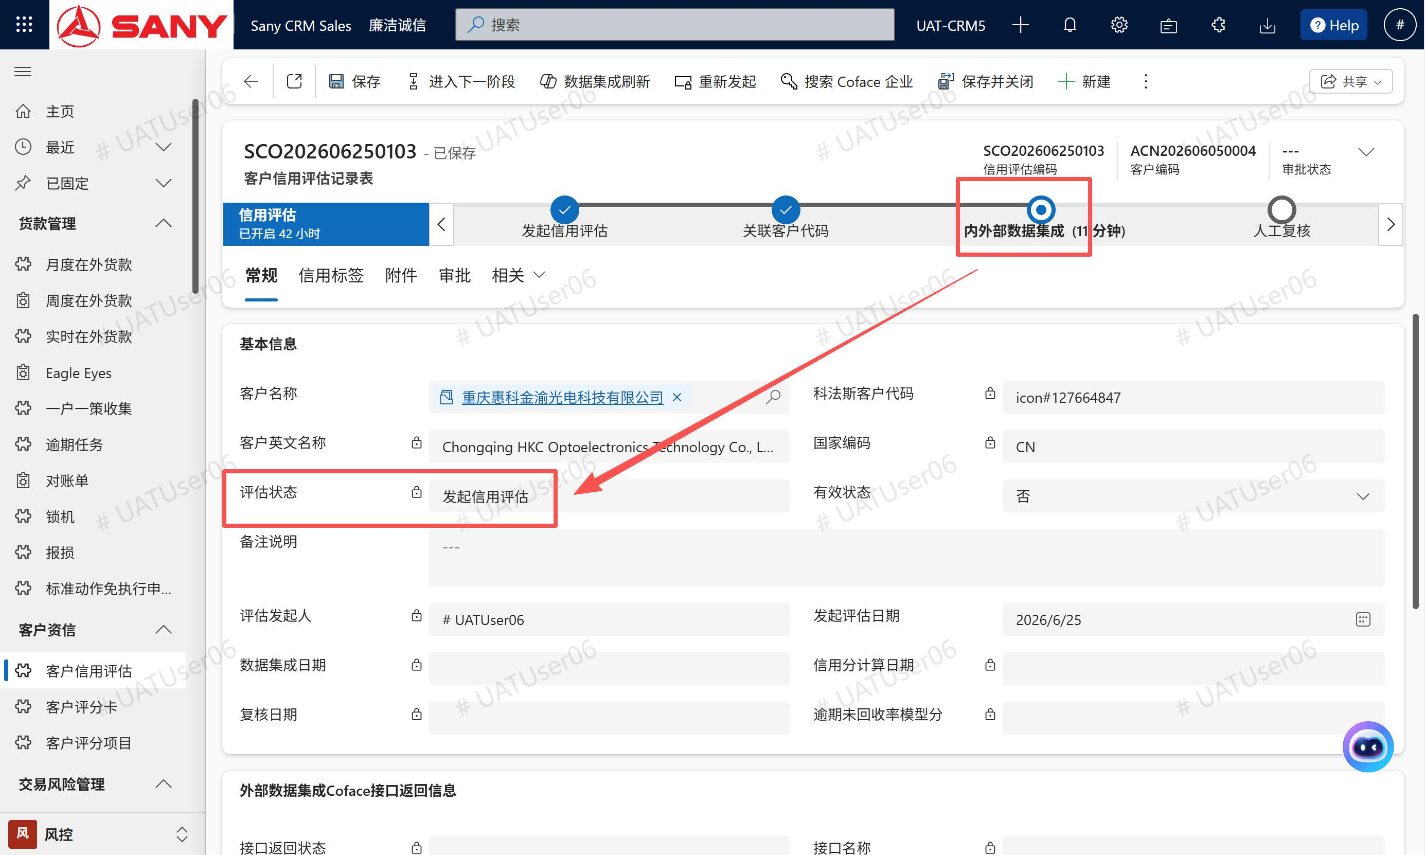 |  | 是不是点的流程上的下一阶段按钮？应该要点上面的《进入下一阶段》按钮，不过这里也确实是个bug，应该禁掉流程上的这个自带按钮，目前流程条上的标准按钮已加限制，不能回退，只能下一步 | 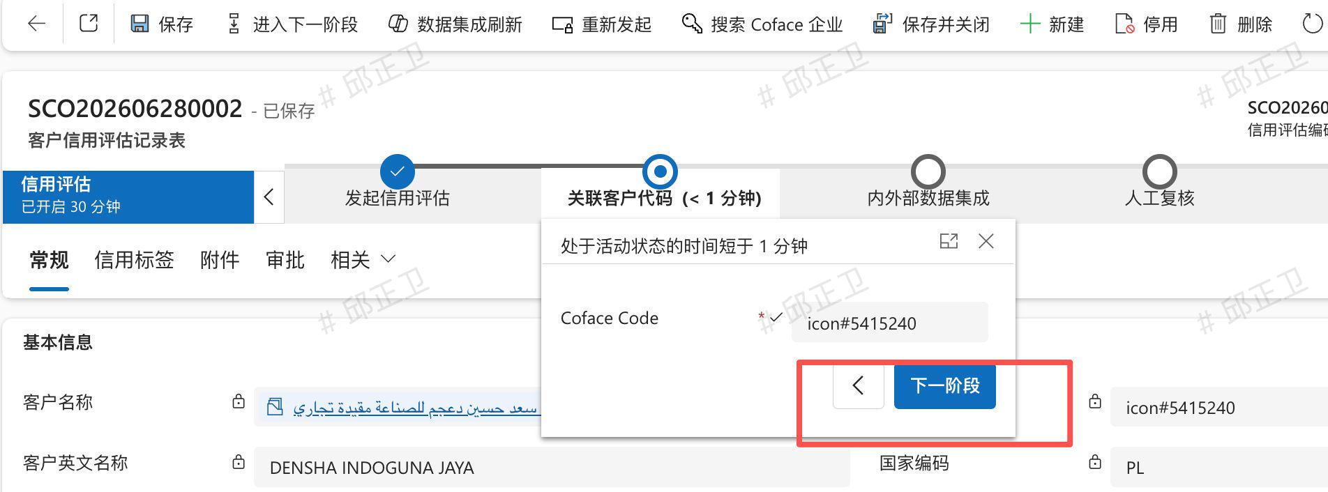
客户信用评估记录 | 手动修改评估状态为"内外部数据集成"，系统自动触发，URBA订单ID、Publication ID、数据集成日期、接口状态(SUCCESS)、接口消息均有值，状态保持内外部数据集成，标签子网格显示记录（数量=评分卡配置项数） 问题1：【评估状态】在表单上是只读的，用户没有办法修改，我是用工具修改的。是不是改成关联客户代码阶段点击【下一步】时，让系统自动触发更新评估状态为“内外部数据集成”，同时触发接口 问题2：我用工具修改评估状态为"内外部数据集成"后，发现用例上说的 URBA订单ID、Publication ID字段没有值，见截图 |  | 未开始 | 已完成 | 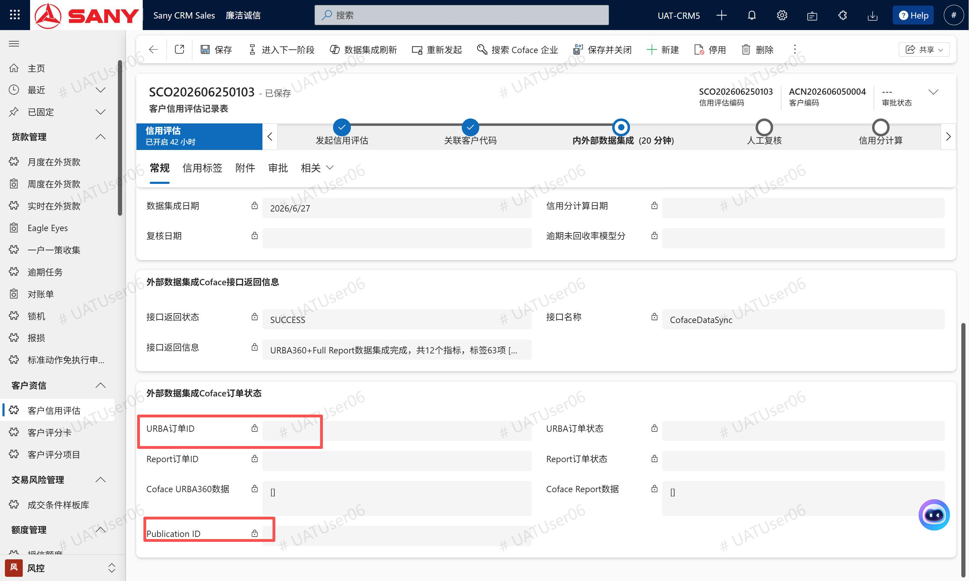 |  | 这里应该是用例描述错误，应该所有的阶段跳转都是点击《进入下一阶段》按钮来实现，你改下用例的描述吧，后续给用户去测试的话有些描述还是要人工调整下。
客户信用评估记录 | 点到下一步，转到人工复核阶段，要求录入“逾期未回收率模型分”，这个字段是只读的，无法录入，见截图1 同时评估状态未更新，还是“内外部数据集成”，见截图2 |  | 未开始 | 已完成 | 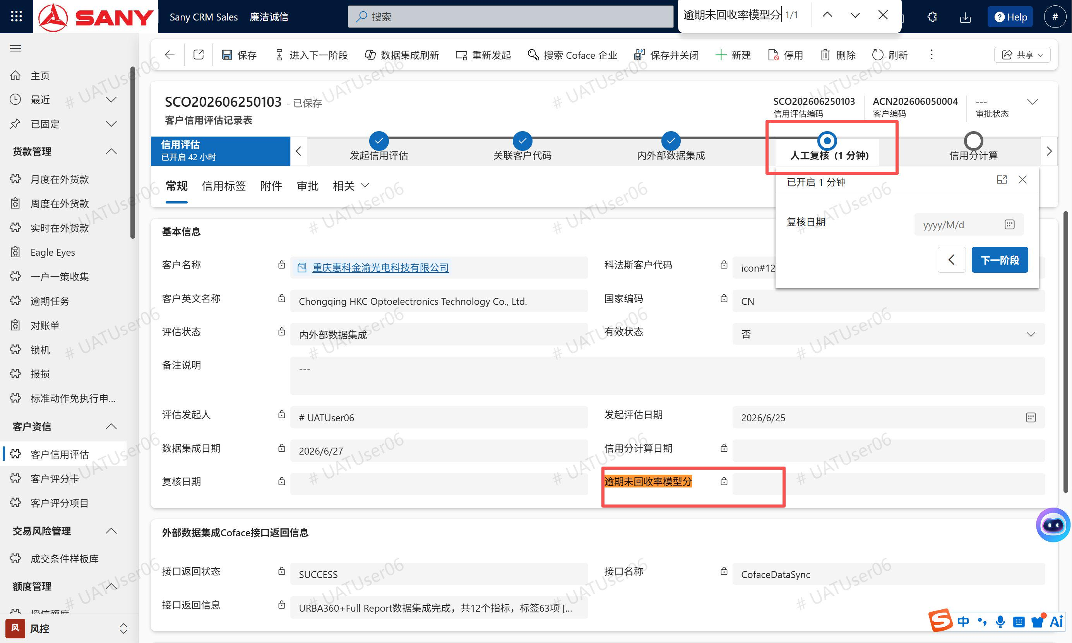 | 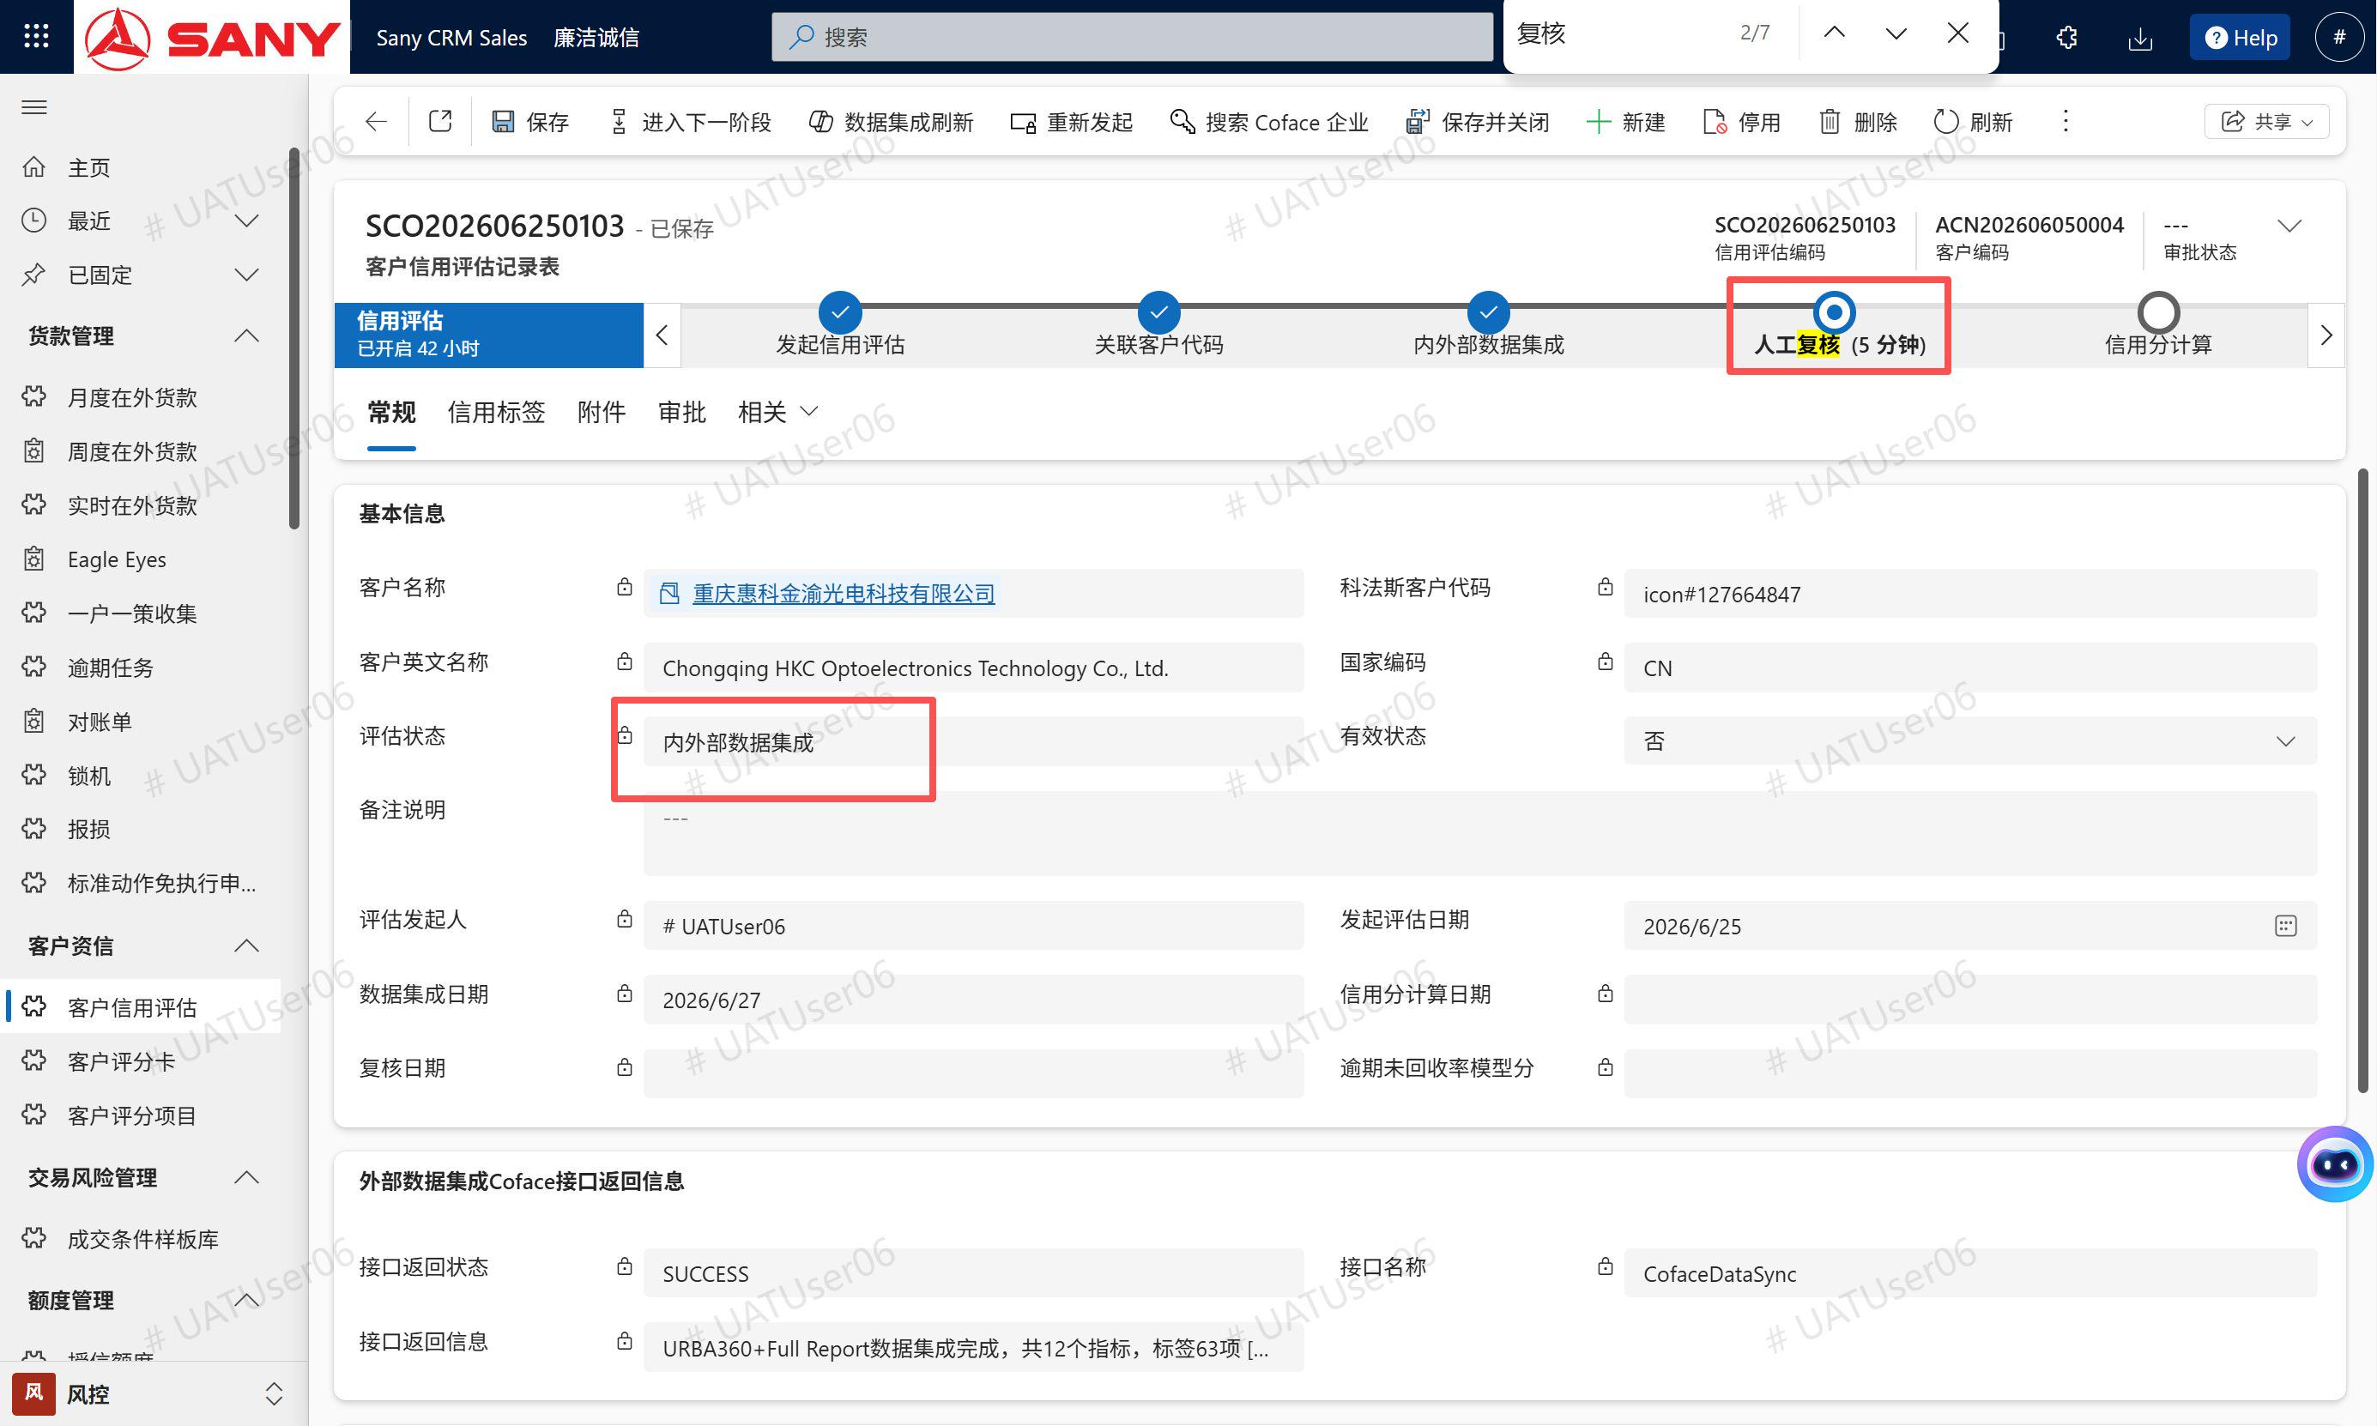 | 这个我没能复现，回头再出现时告诉我一起联调下
 | （SA级新客户）: 客户类别=三一终端客户，客户等级=Diamond/S级，无销售订单 → 修改状态为内外部数据集成 → 标签数量=7条（SA级新客户评分卡配置7项） 1、现在发现有十几项，是否是因为评分卡配置不正确？ 2、基本上所有标签【集成定量指标】、【集成定性指标】均无值 |  | 未开始 | 已完成 | 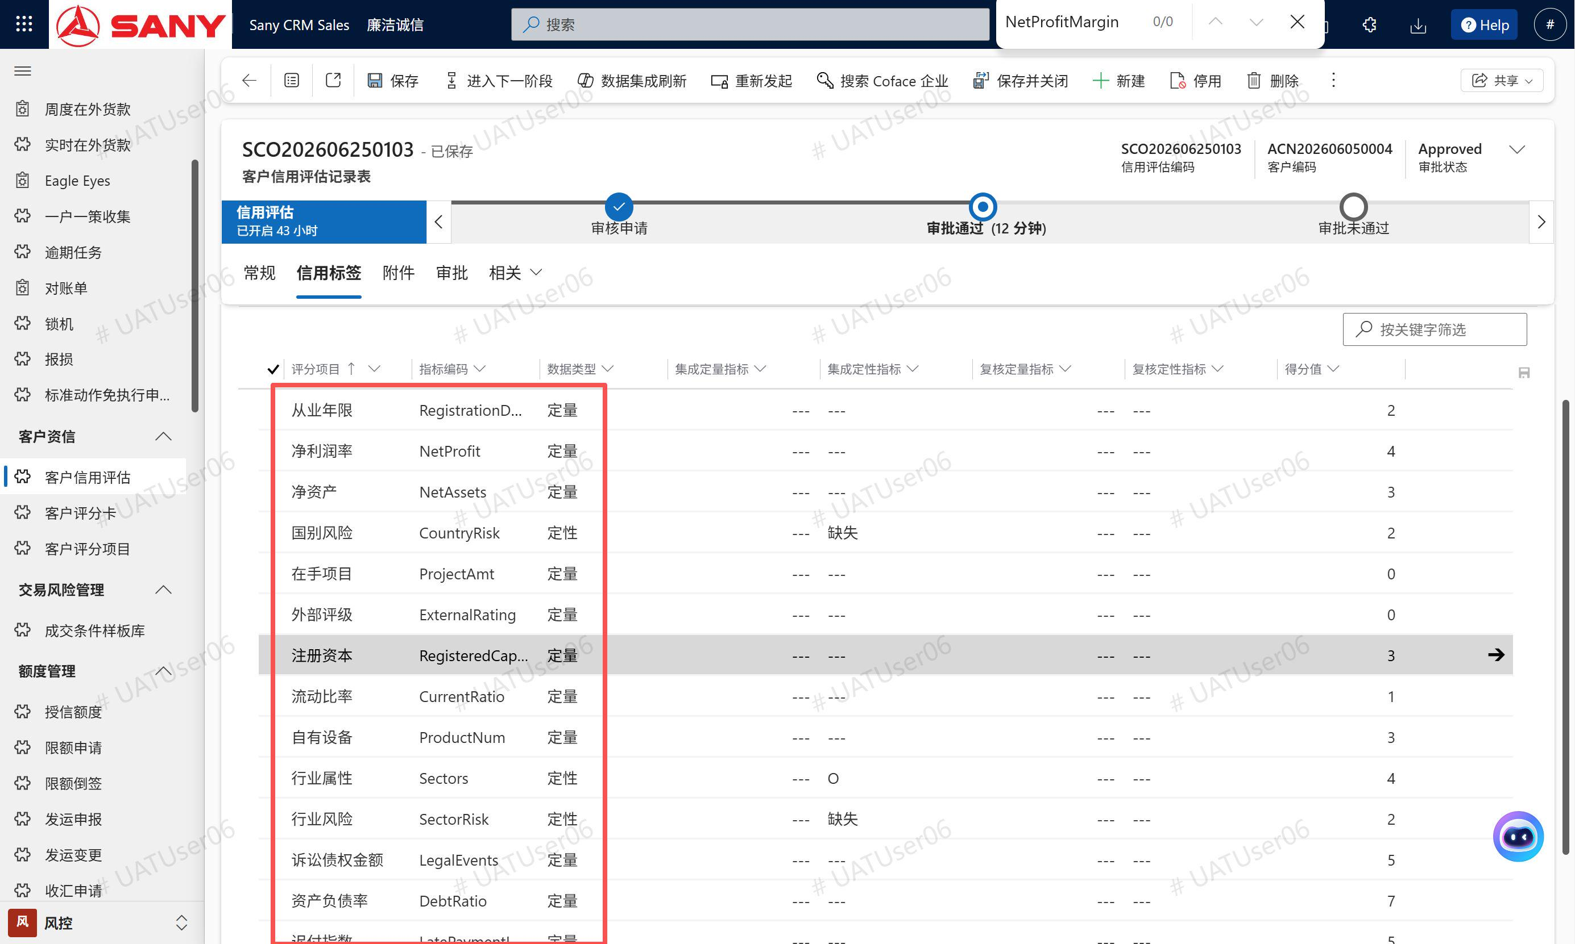 | 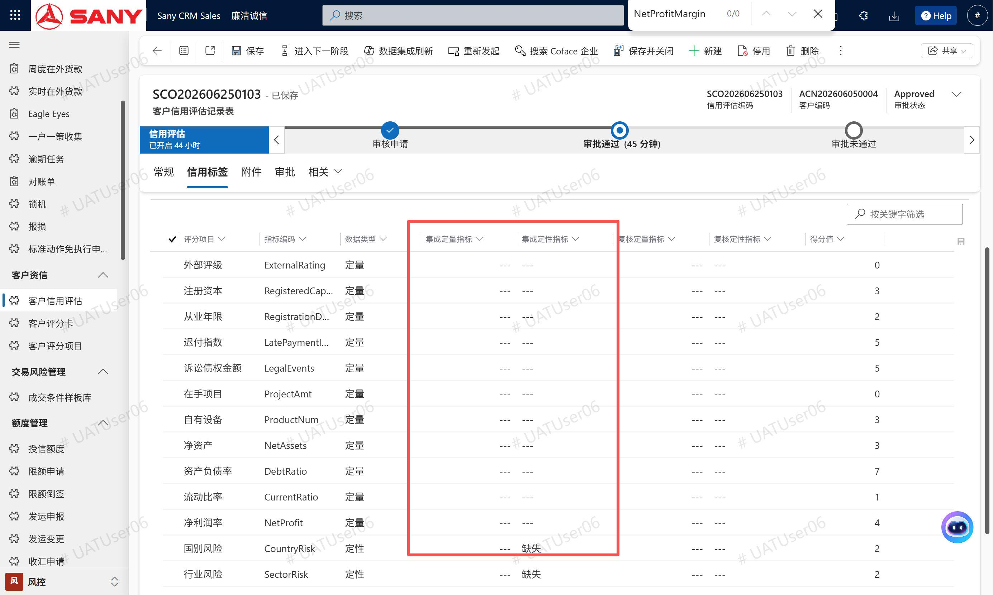 | 客户属性没有匹配上标签的问题（需要看coface代码以及所属国家代码）。因为现在Coface只有一条测试数据可以返回信息，你可以用《Kedai Kek》这个客户测试
客户信用评估记录 | 我是只改了【复核定量指标】和【复核定性指标】，但还是有这个提示：复核阶段只允许修改【复核定量指标】和【复核定性指标】，不允许修改字段：mcs_customer_tagid |  | 未开始 | 已完成 | 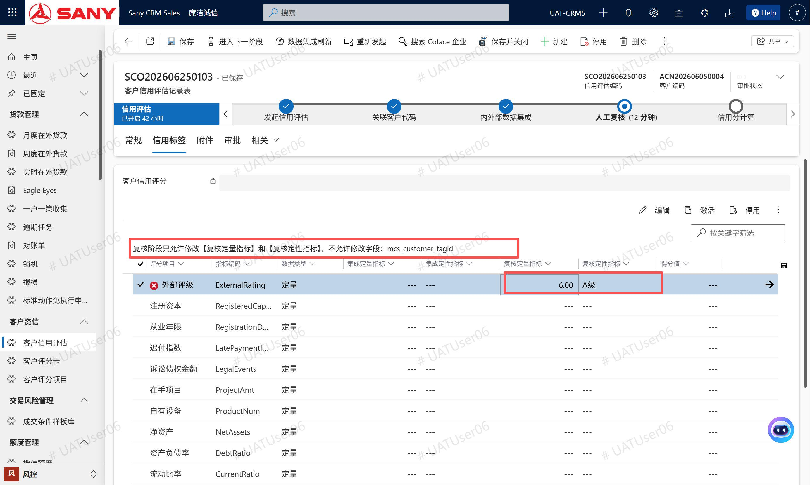 |  | 已修复
客户信用评估记录 | 老问题，人工审核阶段点击下一步到信用分计算，再下一步到审核申请，“评估状态”均未相应更新 |  | 未开始 | 已完成 |  |  | 同bug11、12的原因
客户信用评估记录 | 审核申请阶段： BPP审批人字段无值，BPP link无值，见截图1（正常不是应该会有一个链接吗，类似之前巧云做过的一个到BPP审核的功能，我通过这个链接到桌面云BPP打开，然后去审，见截图2），现在没有BPP的审核链接，我要怎么到BPP去审核我的单子？ |  | 未开始 | 已完成 | 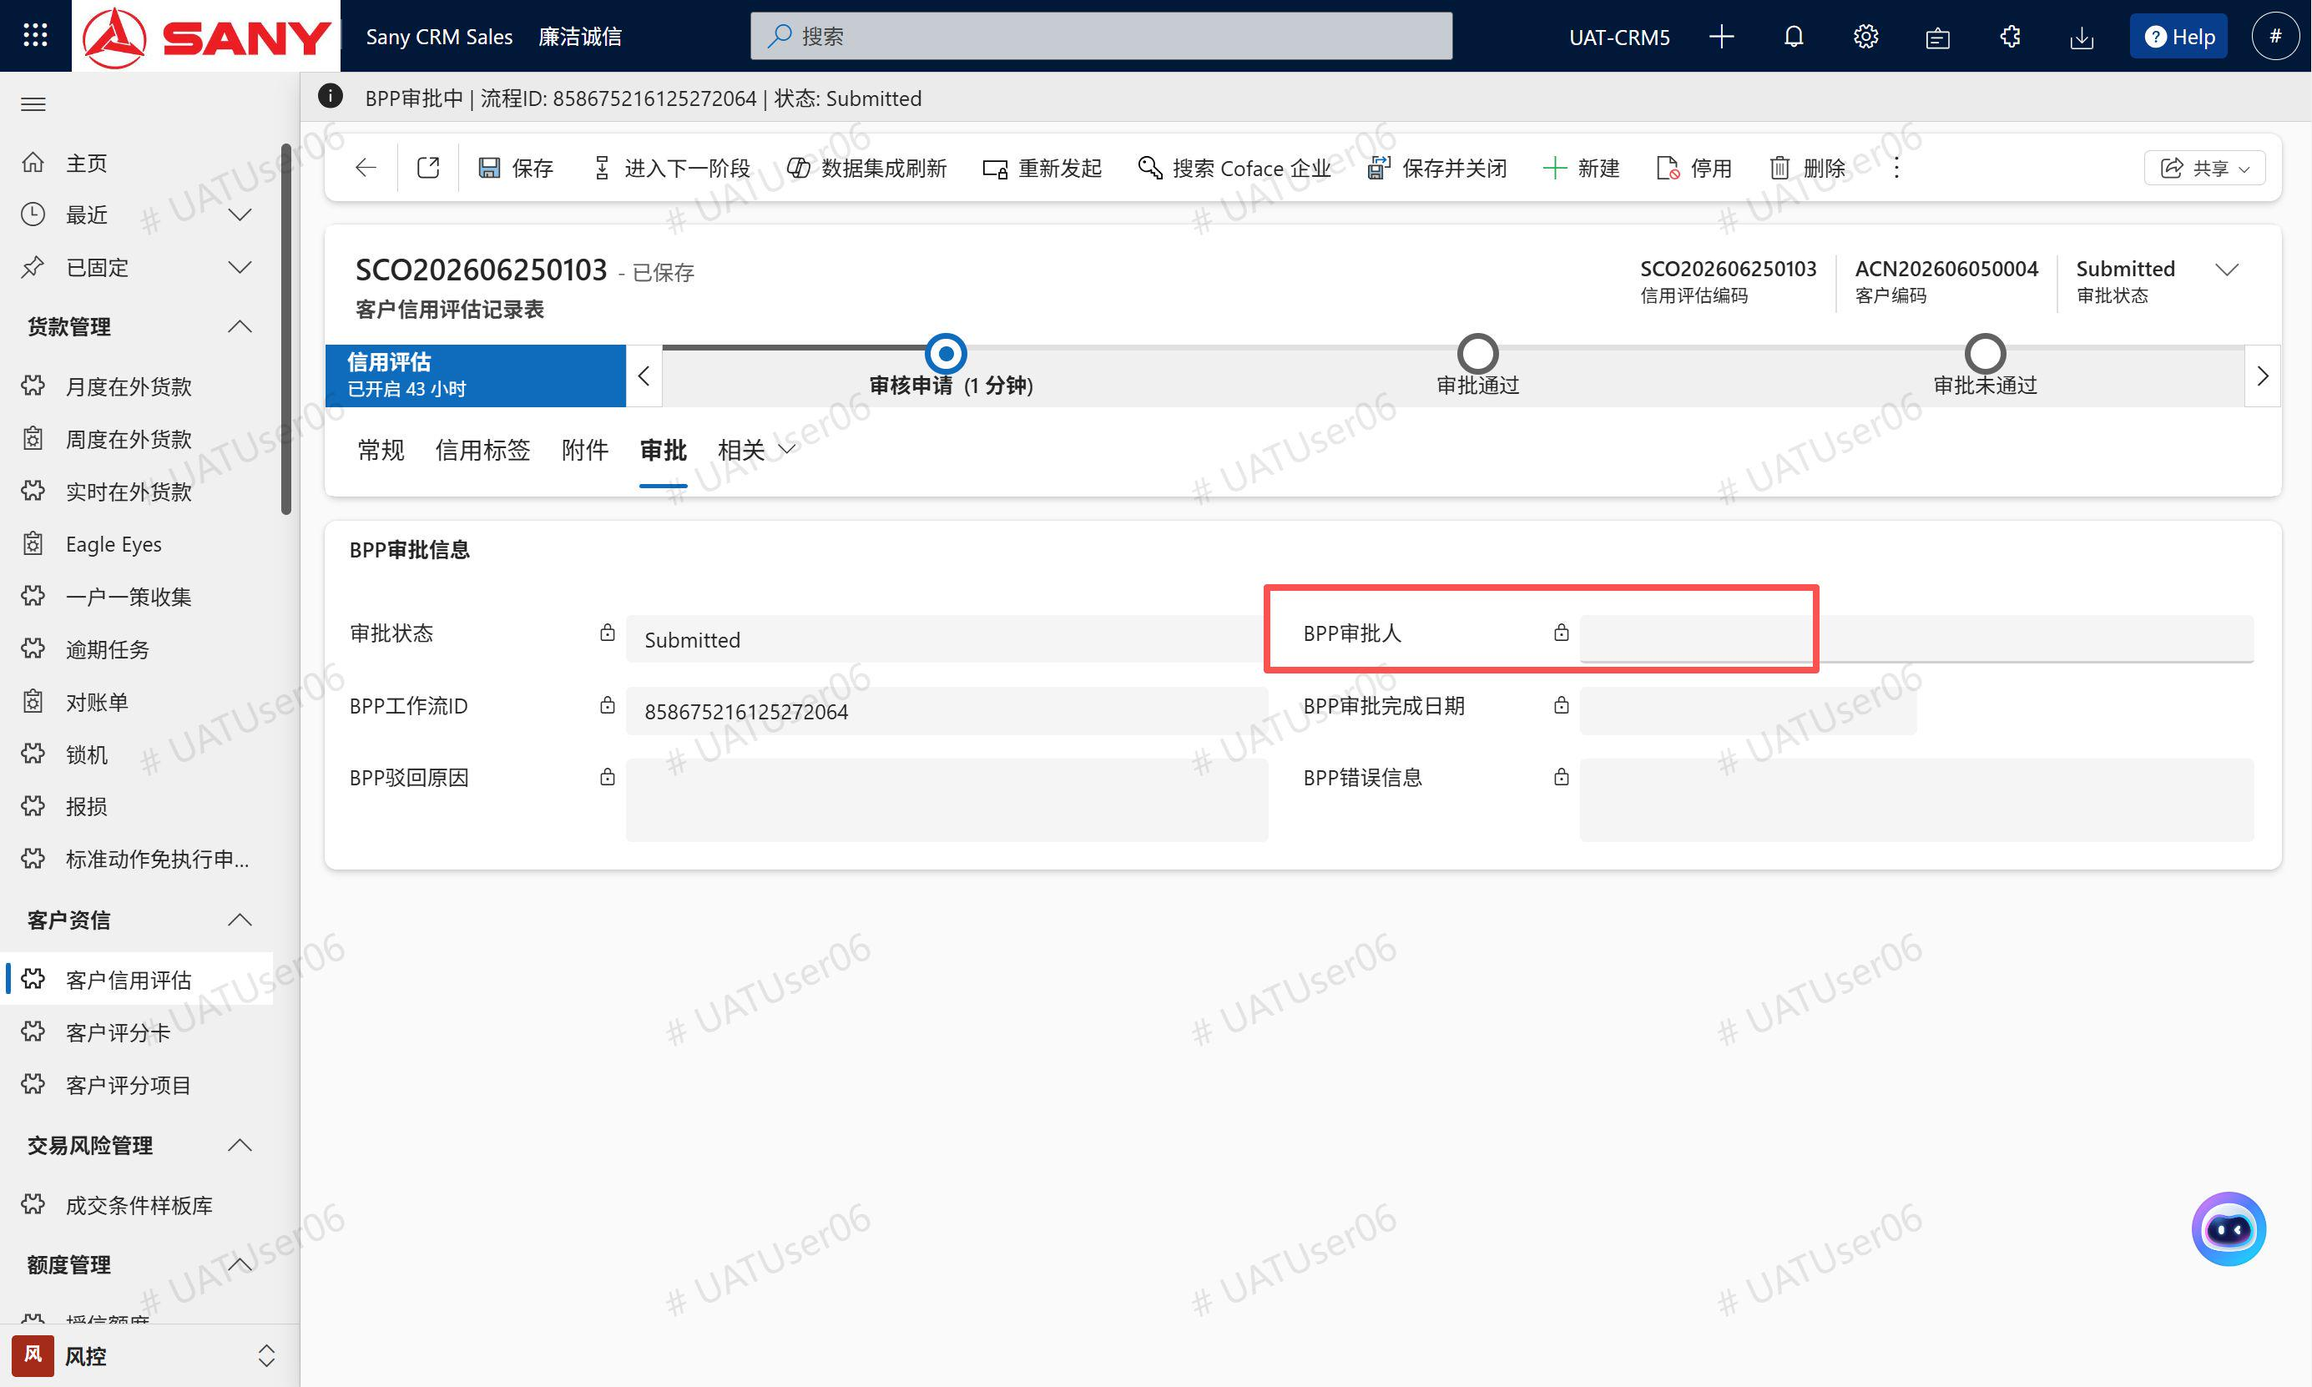 | 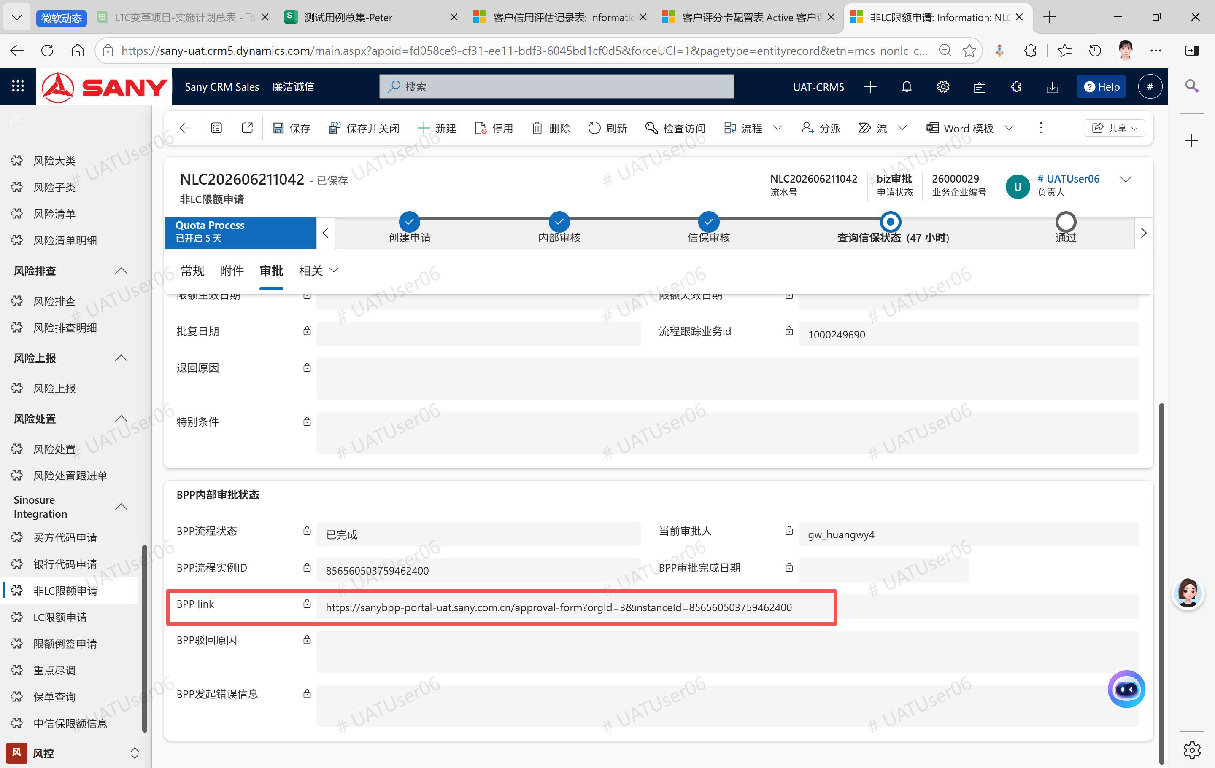 | 链接已加，审批人字段要让BPP那边把审批人换个其他账号再测试下
客户信用评估记录 | 审核申请阶段： 我正在研究没有链接怎么到BPP审这个单子，结构页面一刷新，审批状态变成了通过，两个单子都是这样，今天周末应该没人帮我审吧，这是怎么回事？ |  | 未开始 | 已完成 | 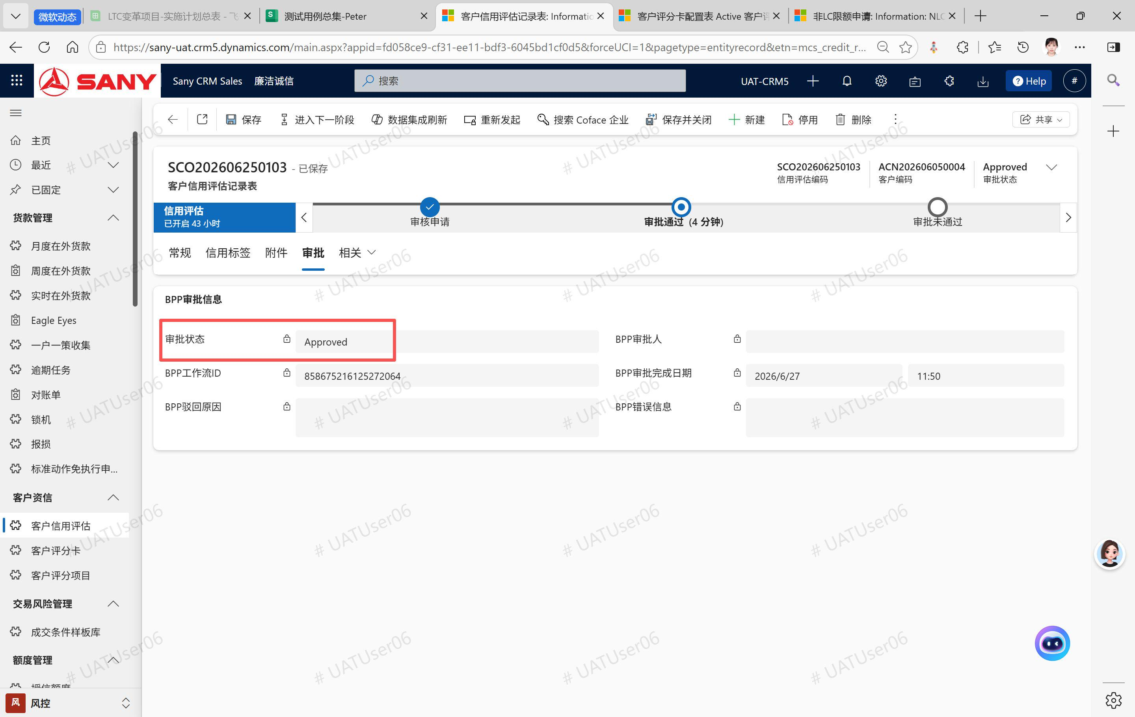 |  | 配的审核人和提交人是同一个人，要BPP那边换配个其他测试账号再试下
客户主数据 | 信用评估记录审批后，客户的“客户信用分 ”等于评估记录的“客户信用评分”，客户的“信用评估有效状态”更新为是 疑问：我看到客户的“客户信用外部评级”更新成了字母O，“客户等级”更新成了A4，这两个字段的更新逻辑是什么呀？ |  | 未开始 | 已完成 |  |  | 逻辑见我截图，O表示Coface那边没返回值 | 
客户信用评估记录 | 第一次提交审核，BPP模拟审批驳回，然后回到人工复核阶段，再次提交审批时被提示当前记录已存在BPP审批流程，请勿重复提交，可复现的记录：SCO202606300002 | 2026-06-30 | 未开始 | 未开始 | 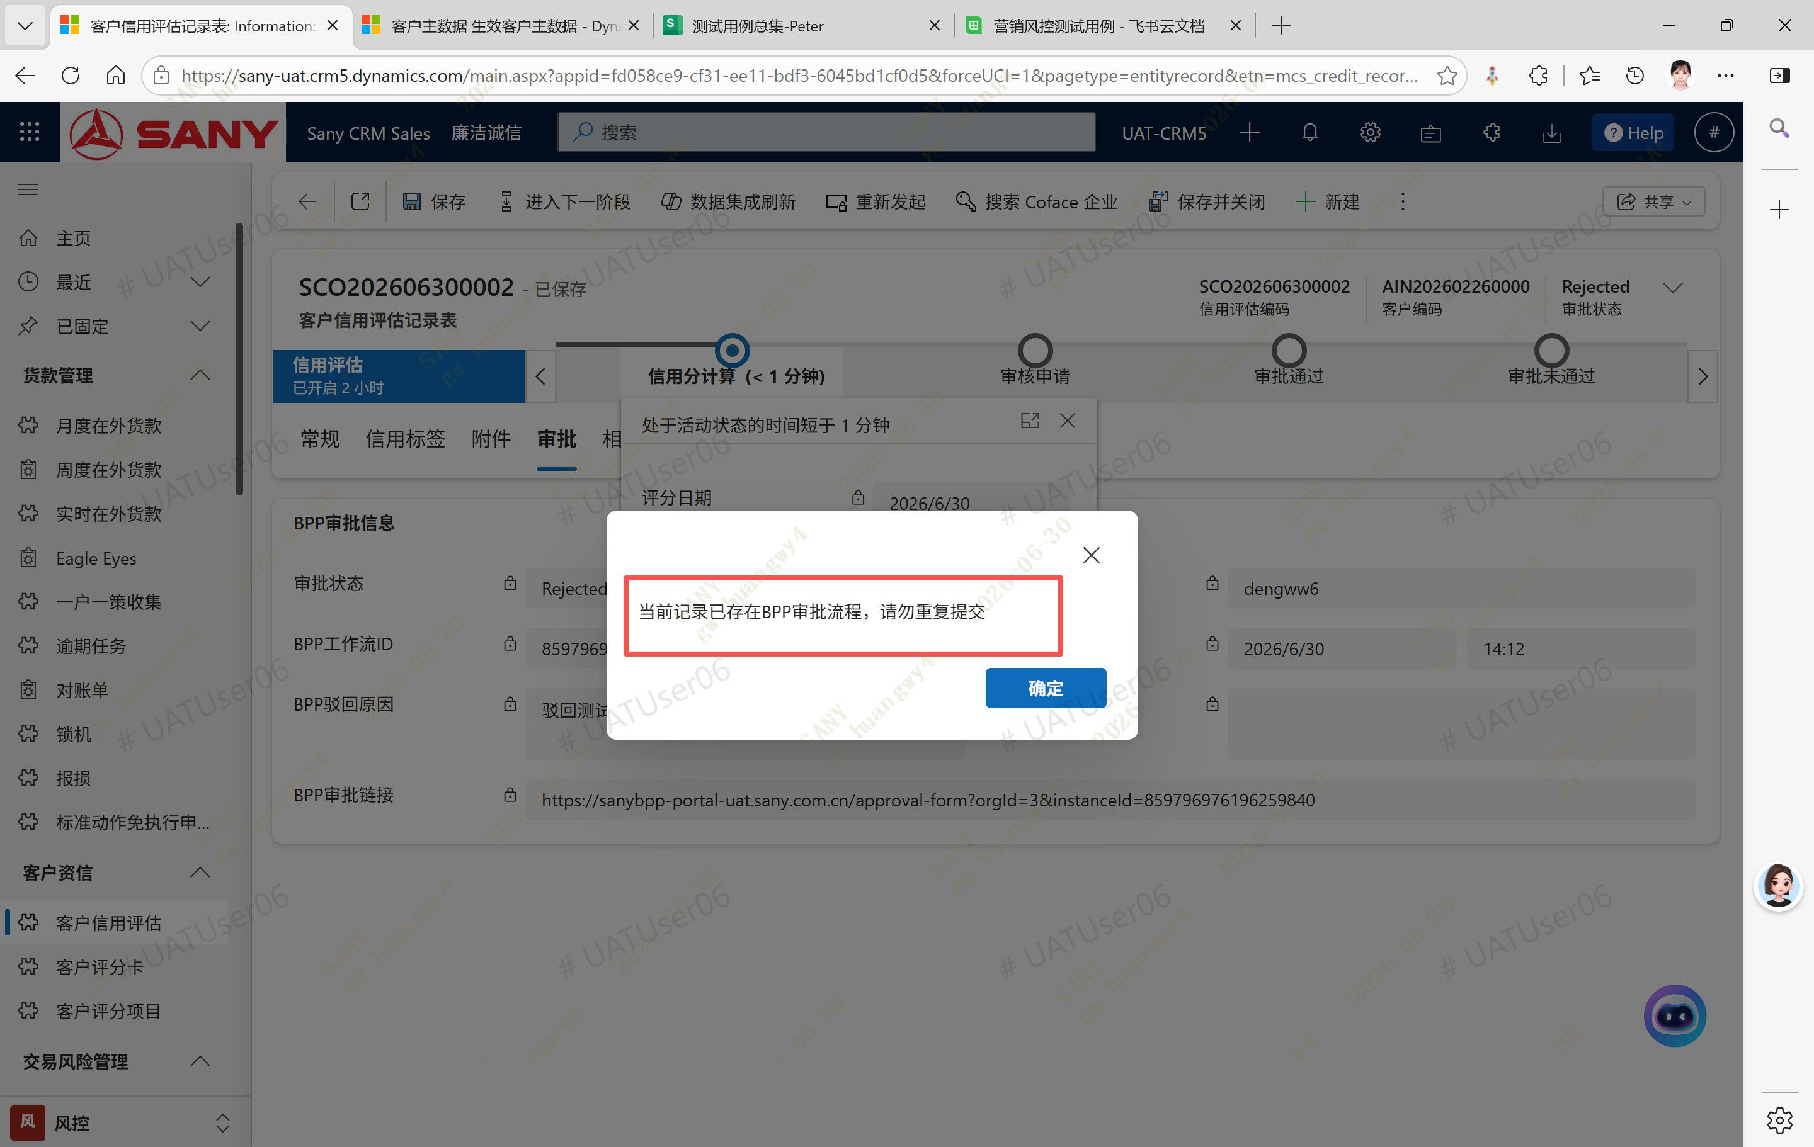
客户信用评估记录 | 跳转到下一步后，流程阶段没有自动定位到相应阶段，需要手动刷新表单才行，见截图 | 2026-06-30 | 未开始 | 未开始 | 